待评图片样本
样本编号 | 图片 | 高清原图路径（可复制打开） | 场景说明 | 剧情文本/当前段落 | 需要关注的关键人物 | 需要关注的关键物体 | 需要关注的场景/动作 | 前序参考说明 | 是否为校准样本
IMG_0001 | 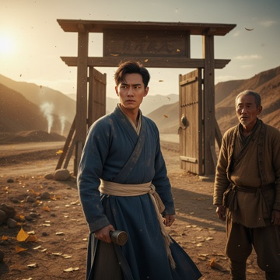 | C:\Users\User\Desktop\DN-main\DN-experiment-2.0\theme_001_game_1776417898_zthbu3\game_1776417898_zthbu3_001.png | 深秋的黄昏，玉门驿笼罩在一片萧瑟的金黄中。我站在驿站大门前，手中紧握着父亲留下的那枚铜制印信，上面"玉门驿丞"四个字在夕阳下泛着暗淡的光。 | 深秋的黄昏，玉门驿笼罩在一片萧瑟的金黄中。我站在驿站大门前，手中紧握着父亲留下的那枚铜制印信，上面"玉门驿丞"四个字在夕阳下泛着暗淡的光。 风从山谷间呼啸而过，卷起地上的枯叶，发出窸窸窣窣的声响。驿站的木门在风中轻微摇摆，发出"吱呀吱呀"的呻吟声，仿佛在诉说着什么。空气中弥漫着干燥的尘土味，夹杂着远处炊烟的淡淡香气，但更多的是一种说不出的荒凉感。 我深吸一口气，感受着胸口那种沉甸甸的压迫感。父亲去世已经三个月了，而我，林守诚，一个从未独自管理过驿站的青年，现在却要承担起这个重任。手心微微出汗，不知是因为紧张还是因为那枚印信的重量。 "林驿丞，您终于回来了。"一个苍老的声音从身后传来。我转身看到老马夫张叔，他的脸上满是忧虑，"您不在的这几天，又走了两个人。现在驿站里就剩下我和小翠了。" "走了？"我皱起眉头，"是谁？" "账房老李和厨子王大，都说驿站撑不下去了，要另谋出路。"张叔叹了口气，"昨天州府还来了人，说那个胡商队伍投诉咱们服务不周，要是再不改善，就要撤销驿站的资格了。" 我感到一阵眩晕。父亲在世时，驿站虽然清苦，但至少还能正常运转。现在朝廷削减补给，人员流失，声誉受损，这简直是四面楚歌。我握紧拳头，指甲几乎嵌进掌心。 "林驿丞，您看这"张叔欲言又止，目光中透着期待和不安。 夜色渐深，驿站内只有几盏昏黄的油灯在摇曳。我知道，今晚我必须做出决定。是迎难而上，还是另寻出路？而眼前这个摇摇欲坠的驿站，承载着的不仅是父亲的遗志，更是这条古道上无数旅人的希望。 | 林守诚、张叔、小翠、账房老李、厨子王大。参考要求：张叔-配角1 standing behind the protagonist on the right side of the frame；张叔-配角1 is a 60-year-old old groom with a wrinkled face and worried expression；张叔-配角1 wearing worn patched brown burlap clothes | 铜制印信、玉门驿、驿站大门、油灯、马、枯叶 | 深秋的黄昏，玉门驿笼罩在一片萧瑟的金黄中。我站在驿站大门前，手中紧握着父亲留下的那枚铜制印信，上面"玉门驿丞"四个字在夕阳下泛着暗淡的光。 场景要求：late autumn dusk scene at the entrance of Yumen Post；withered poplar and ginkgo leaves scattered on the dry loess ground；weathered wooden post gate swaying slightly in the wind 动作/构图要求：protagonist positioned at the center-left of the frame；张叔-配角1 positioned at the right rear of the protagonist；Yumen Post gate as the central background element | 如无特别说明，只评价本行图片与当前场景/剧情段落是否一致。 | 是
IMG_0002 | 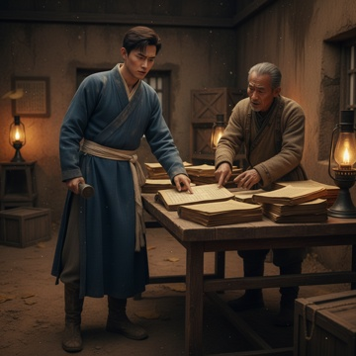 | C:\Users\User\Desktop\DN-main\DN-experiment-2.0\theme_001_game_1776417898_zthbu3\game_1776417898_zthbu3_002.png | 我推开驿站主屋的门，昏黄的油灯光线下，桌案上堆满了账册和文书。空气中弥漫着陈旧纸张的味道，夹杂着淡淡的墨香。我点亮了几盏油灯，将它们摆在桌案周围，整个房间顿时亮堂了许多。 | 我推开驿站主屋的门，昏黄的油灯光线下，桌案上堆满了账册和文书。空气中弥漫着陈旧纸张的味道，夹杂着淡淡的墨香。我点亮了几盏油灯，将它们摆在桌案周围，整个房间顿时亮堂了许多。 张叔跟在我身后，看到我要查账，连忙说道："林驿丞，账册都在这里，不过老李走得急，有些地方记得不太清楚。"他指了指桌上那本厚厚的账册，"这是今年的流水账，这本是库存清单。" 我拿起账册，翻开第一页。父亲工整的字迹映入眼帘，但从三个月前开始，字迹变成了老李潦草的笔迹。我仔细翻阅着，眉头越皱越紧。朝廷的月例银子从原来的二十两减到了十两，而驿站的日常开销却没有相应减少。马料、柴火、粮食、油盐，每一项都是必需的支出。 "张叔，这里写着上个月买了三石粮食，现在还剩多少？"我指着账册上的一行字问道。 张叔想了想，"大概还有一石多吧，不过质量不太好，有些已经生虫了。冬天快到了，这点粮食恐怕撑不了多久。" 我继续翻看库存清单。马厩里现在只有四匹马，其中一匹还有些跛脚。茶叶所剩无几，酒水更是早就见底了。最让我担心的是，账册显示我们已经欠了镇上几家商户的货款，总共有十五两银子。 "这些欠款"我指着账册上用红笔标注的数字。 "都是老李赊的账，说是等朝廷的银子到了就还。"张叔叹了口气，"可现在银子少了一半，这些债主隔三差五就来催债。" 我放下账册，走到库房门前。推开门，一股霉味扑面而来。库房里空空荡荡，几个破旧的木箱散落在角落，里面装着一些杂七杂八的物品。我打开其中一个箱子，里面是一些破损的马具和生锈的铁器。 "小翠呢？她现在在做什么？"我问道。 "在后厨收拾，今天来了两个过路的商人，她正准备给他们做晚饭。"张叔回答，"不过咱们的米面都不多了，她说只能做些简单的。" 我心中一沉。这种状况下，别说度过冬天，就连下个月都成问题。我必须尽快想出办法，否则驿站真的要关门了。 | 张叔、小翠。参考要求：张叔-配角1 standing on the right side of the frame, wearing a worn gray linen jacket, face full of deep wrinkles with worried expression, one finger pointing at the account book on the table | 油灯、账册、马 | 我推开驿站主屋的门，昏黄的油灯光线下，桌案上堆满了账册和文书。空气中弥漫着陈旧纸张的味道，夹杂着淡淡的墨香。我点亮了几盏油灯，将它们摆在桌案周围，整个房间顿时亮堂了许多。 场景要求：crude solid wood table piled with thick yellowed account books and official documents；several lit oil lamps placed around the table emitting warm dim yellow light；rough earthen walls of the post station main house with faint water stains 动作/构图要求：protagonist positioned in the left-center of the frame；张叔-配角1 positioned on the right side of the frame；the account book in protagonist's hand as the central focal element | 如无特别说明，只评价本行图片与当前场景/剧情段落是否一致。 | 否
IMG_0003 | 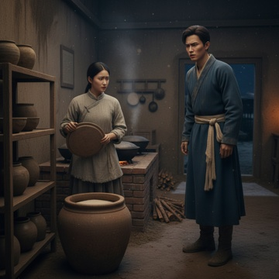 | C:\Users\User\Desktop\DN-main\DN-experiment-2.0\theme_001_game_1776417898_zthbu3\game_1776417898_zthbu3_003.png | 我离开主屋，穿过院子走向后厨。夜色渐深，厨房里透出微弱的灯光，还能听到锅碗瓢盆碰撞的声音。推开厨房的门，一股热气扑面而来，夹杂着淡淡的米香和柴火味。 | 我离开主屋，穿过院子走向后厨。夜色渐深，厨房里透出微弱的灯光，还能听到锅碗瓢盆碰撞的声音。推开厨房的门，一股热气扑面而来，夹杂着淡淡的米香和柴火味。 小翠正蹲在灶台前添柴，听到脚步声回过头来。"林驿丞，您怎么来了？"她连忙站起身，拍了拍手上的灰尘。 我环顾四周，厨房比我想象中还要简陋。几口大铁锅已经有些发黑，灶台边堆着不多的柴火，墙角的米缸看起来空了大半。"小翠，我想了解一下咱们厨房的情况，现在还有多少粮食？" 小翠走到米缸边，掀开盖子让我看。"米只剩这么点了，大概还能用三四天。面粉更少，就剩一小袋。"她指了指角落的布袋，"盐和油还有一些，但是肉已经好几天没买了，只能用些咸菜下饭。" "那些过路的客人呢？他们的伙食怎么办？"我问道。 "今天来的两个商人，我只能给他们做白米粥配咸菜，再煎个鸡蛋。"小翠有些不好意思地说，"鸡蛋还是我自己养的那几只鸡下的，要不是这样，连鸡蛋都没有。" 我走到储物架前，看到上面稀稀拉拉摆着几个坛子。打开一看，里面装的都是一些干菜和腌制品，分量也不多。"调料呢？" "胡椒和香料早就用完了，现在只有些粗盐和醋。"小翠叹了口气，"以前老爷在的时候，厨房里什么都不缺，现在"她没有继续说下去。 我心中更加沉重。连基本的伙食都成问题，这样下去别说招待客人，就连我们自己都要挨饿了。"小翠，你觉得最少需要多少银子才能把厨房重新置办起来？" 小翠想了想，"如果要保证基本的伙食，买些米面、油盐、肉菜，至少需要五两银子。要是想做得像样一些，能招待客人的话，怎么也得十两。" | 小翠。参考要求：小翠-配角1 standing beside the rice vat at the left side of the frame；小翠-配角1 wearing worn light gray coarse cloth maid outfit；小翠-配角1 one hand holding the rice vat lid, the other pointing to the rice inside the vat | 当前段落中推动剧情的关键物体；若画面缺失核心物体，请降分。 | 我离开主屋，穿过院子走向后厨。夜色渐深，厨房里透出微弱的灯光，还能听到锅碗瓢盆碰撞的声音。推开厨房的门，一股热气扑面而来，夹杂着淡淡的米香和柴火味。 场景要求：late night ancient frontier post station kitchen；several blackened large iron pots on the brick stove；small pile of firewood stacked beside the stove 动作/构图要求：protagonist positioned on the right half of the frame；小翠-配角1 positioned on the left half of the frame；rice vat placed between the two characters as the core focal element | 如无特别说明，只评价本行图片与当前场景/剧情段落是否一致。 | 否
IMG_0004 | 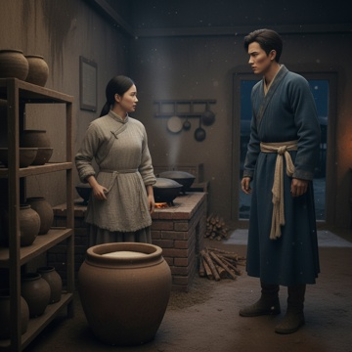 | C:\Users\User\Desktop\DN-main\DN-experiment-2.0\theme_001_game_1776417898_zthbu3\game_1776417898_zthbu3_004.png | 我看着小翠期待的眼神，心中盘算着现有的资源。赊账买食材确实是个现实的选择，但我需要了解具体的可行性。"小翠，你在这里工作这么久，知道附近哪些商家愿意赊账吗？" | 我看着小翠期待的眼神，心中盘算着现有的资源。赊账买食材确实是个现实的选择，但我需要了解具体的可行性。"小翠，你在这里工作这么久，知道附近哪些商家愿意赊账吗？" 小翠擦了擦手，想了想说："林驿丞，镇上的张记粮铺老板张叔人还不错，以前老爷在的时候偶尔也会赊账，不过那时候驿站名声好，他也放心。"她顿了顿，"还有李家肉铺，老板娘李婶子心软，但她家生意也不太好，可能赊不了太多。" "那现在呢？他们还愿意给咱们赊账吗？"我追问道。 小翠有些犹豫地说："这个自从老爷去世后，我就没去问过。不过前些日子我去买盐，张叔还问起驿站的情况，看起来还是关心的。只是"她欲言又止。 "只是什么？" "只是镇上也有些风言风语，说咱们驿站快撑不下去了，有些商家可能会担心收不回账。"小翠低声说道，"不过我觉得张叔和李婶子应该还是信得过咱们的，毕竟这么多年的交情在那里。" 我点点头，心中有了些眉目。看来还是有一些可能的，关键是要选择合适的方式去谈。"除了这两家，还有别的选择吗？" "还有王家杂货铺，不过王老板比较精明，可能不太容易说服。"小翠想了想，"对了，还有个办法，镇上有个叫胡三的小贩，专门收购山货，有时候也卖些粮食蔬菜，价格便宜些，但质量就" | 张叔、小翠。参考要求：小翠-配角1 standing beside the rice jar on the left side of the frame；小翠-配角1 wearing plain coarse linen blouse, worn cotton apron tied around waist；小翠-配角1 has slightly hesitant expression, one hand rubbing the edge of her apron as she speaks | 当前段落中推动剧情的关键物体；若画面缺失核心物体，请降分。 | 我看着小翠期待的眼神，心中盘算着现有的资源。赊账买食材确实是个现实的选择，但我需要了解具体的可行性。"小翠，你在这里工作这么久，知道附近哪些商家愿意赊账吗？" 场景要求：crude ancient northwest frontier post station kitchen；blackened large iron woks on brick stove with faint orange flame burning inside；small pile of firewood stacked beside the stove 动作/构图要求：protagonist positioned on the right side of the frame；小翠-配角1 positioned on the left side of the frame；focal point on the interaction between the two characters | 如无特别说明，只评价本行图片与当前场景/剧情段落是否一致。 | 否
IMG_0005 | 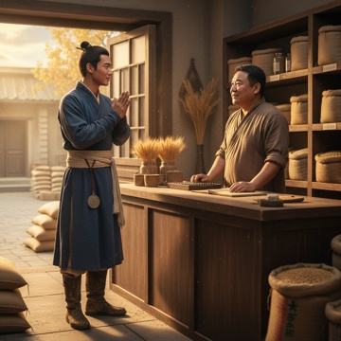 | C:\Users\User\Desktop\DN-main\DN-experiment-2.0\theme_001_game_1776417898_zthbu3\game_1776417898_zthbu3_005.png | 我听完小翠的话，心中已有了决断。张记粮铺的张叔既然人品不错，又有过往的交情基础，确实是个不错的突破口。"那就先去找张叔谈谈吧。"我整理了一下衣衫，检查了腰间的驿站印信，"小翠，你继续准备午饭，我去镇上走一趟。" | 我听完小翠的话，心中已有了决断。张记粮铺的张叔既然人品不错，又有过往的交情基础，确实是个不错的突破口。"那就先去找张叔谈谈吧。"我整理了一下衣衫，检查了腰间的驿站印信，"小翠，你继续准备午饭，我去镇上走一趟。" 秋日的午后阳光透过薄云洒在石板路上，我沿着熟悉的街道向镇中心走去。玉门镇不大，从驿站到张记粮铺也就一刻钟的路程。路上偶遇几个熟面孔，他们看到我都会点头致意，但眼神中多少带着些许同情和担忧，显然关于驿站困境的传言已经在镇上流传开了。 张记粮铺坐落在镇子最繁华的十字街口，门面虽不算大，但收拾得整洁有序。门前堆放着几袋新收的麦子，散发着淡淡的谷物香味。我深吸一口气，推门而入。 "哟，这不是林驿丞吗！"张叔正在算账，抬头看到我，立刻放下手中的算盘，热情地迎了过来。他是个五十多岁的中年汉子，身材敦实，脸上总是挂着和善的笑容。"好久不见啊，最近身体还好吧？" "张叔，您身体硬朗就好。"我拱手回礼，心中暗暗观察着他的神情。从他的眼神和语调来看，确实还保持着往日的友善，这让我稍微放下了心。 "唉，自从你父亲走了，我就一直惦记着驿站的情况。"张叔叹了口气，"听说最近日子不太好过？有什么需要帮忙的尽管开口，咱们这么多年的交情，能帮的一定帮。" 我心中一暖，但也知道接下来的话题会比较敏感。"张叔，实不相瞒，驿站确实遇到了些困难。朝廷的补给削减了不少，而冬季又快到了，需要储备大量物资。我想问问，能否先赊一些粮食，等过了这个冬天，一定如数奉还。" 张叔的表情变得严肃起来，他沉思了片刻，然后缓缓说道："林驿丞，不是我不愿意帮忙，只是这生意也不好做啊。最近粮价一直在涨，我这里的流动资金也紧张得很。" | 张叔、小翠。参考要求：张叔-配角2 standing behind the counter, fifty-something stout middle-aged man, wearing plain brown linen short robe, face with kind smile, just putting down the abacus to greet the protagonist；张叔-配角2 positioned on the right side of the frame, looking toward the protagonist with concerned yet kind expression | 当前段落中推动剧情的关键物体；若画面缺失核心物体，请降分。 | 我听完小翠的话，心中已有了决断。张记粮铺的张叔既然人品不错，又有过往的交情基础，确实是个不错的突破口。"那就先去找张叔谈谈吧。"我整理了一下衣衫，检查了腰间的驿站印信，"小翠，你继续准备午饭，我去镇上走一趟。" 场景要求：interior of neatly organized Zhangji grain shop at western frontier Yumen town；wooden shelves lined with burlap sacks of grains on both sides；abacus and account books placed on the solid wooden counter 动作/构图要求：protagonist positioned on the left side of the frame, just entering the shop；张叔-配角2 positioned on the right side of the frame behind the counter；central focal point on the interaction between protagonist and 张叔-配角2 | 如无特别说明，只评价本行图片与当前场景/剧情段落是否一致。 | 否
IMG_0006 | 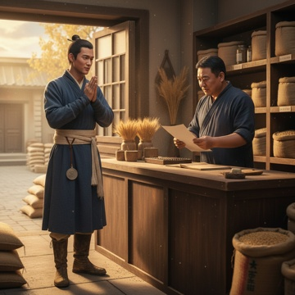 | C:\Users\User\Desktop\DN-main\DN-experiment-2.0\theme_001_game_1776417898_zthbu3\game_1776417898_zthbu3_006.png | 我深吸一口气，知道这是关键时刻。"张叔，我理解您的难处。"我从怀中取出一张早已准备好的纸张，"这是我拟定的详细还款计划，您看看是否合理。" | 我深吸一口气，知道这是关键时刻。"张叔，我理解您的难处。"我从怀中取出一张早已准备好的纸张，"这是我拟定的详细还款计划，您看看是否合理。" 张叔接过纸张，仔细端详起来。我在一旁解释道："按照计划，我们需要赊购粮食、柴炭、腌菜等过冬物资，总价值约二百两银子。还款分为三期：明年开春后一个月内还清一半，也就是一百两；夏季商队往来频繁时再还五十两；秋收后还清剩余的五十两。" "这个时间安排倒是合理。"张叔点点头，但眉头依然紧锁，"可是林驿丞，万一到时候还不上怎么办？我这小本生意，经不起太大的风险啊。" 我早就料到他会有这个担忧，立刻说道："关于担保措施，我有三重保障。第一，驿站的官印和文书可以作为抵押，这些都是朝廷认可的有价凭证；第二，我个人名下还有父亲留下的几亩薄田，虽然不值多少钱，但也算是实物担保；第三，我愿意写下正式的欠条，并请镇上德高望重的李老先生作为见证人。" 张叔的表情开始松动，他重新审视着手中的计划书。"你这孩子，想得倒是周到。"他沉吟片刻，"不过我还需要考虑一下，毕竟这不是小数目。你能给我两天时间吗？" 我心中既有些失望，又觉得在情理之中。毕竟二百两银子对于一个粮铺来说确实不是小数目，张叔的谨慎也是人之常情。"当然可以，张叔您慢慢考虑。不过冬季马上就要到了，如果您觉得风险太大，我也理解。" "别急，别急。"张叔摆摆手，"我对你们父子的人品是信得过的，主要是想看看还有没有更稳妥的办法。这样吧，你明天再来，我给你一个明确的答复。" | 张叔。参考要求：张叔-配角1 standing behind the counter；张叔-配角1 is a stocky middle-aged man in his fifties；张叔-配角1 wears dark blue coarse cloth short garment | 马 | 我深吸一口气，知道这是关键时刻。"张叔，我理解您的难处。"我从怀中取出一张早已准备好的纸张，"这是我拟定的详细还款计划，您看看是否合理。" 场景要求：interior of Zhangji grain shop in Yumen town；polished wooden counter in the middle of the shop；burlap sacks filled with grains stacked behind the counter 动作/构图要求：protagonist positioned on the left side of the frame；张叔-配角1 positioned on the right side of the frame behind the counter；central focal point on the interaction between the two characters | 如无特别说明，只评价本行图片与当前场景/剧情段落是否一致。 | 否
IMG_0007 | 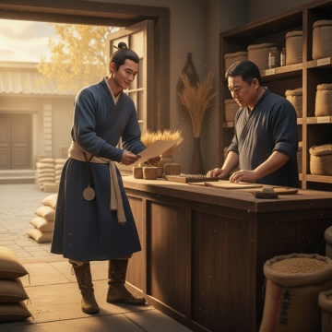 | C:\Users\User\Desktop\DN-main\DN-experiment-2.0\theme_001_game_1776417898_zthbu3\game_1776417898_zthbu3_007.png | 看着张叔脸上的犹豫，我心中一动。也许是我太急于求成了，二百两银子对于一个粮铺来说确实是不小的负担。我重新整理了一下思路，决定主动让步。 | 看着张叔脸上的犹豫，我心中一动。也许是我太急于求成了，二百两银子对于一个粮铺来说确实是不小的负担。我重新整理了一下思路，决定主动让步。 "张叔，我刚才想了想，也许是我考虑得不够周全。"我诚恳地说道，"二百两银子确实不是小数目，我不应该让您承担这么大的风险。这样吧，我重新调整一下计划。" 张叔抬起头看着我，眼中闪过一丝意外。 "我把赊购的数额降到一百五十两银子。"我继续说道，"减少一些非必需的物资，比如原本计划的腌菜可以自己制作，柴炭也可以减少一些数量，让驿站的人多砍些柴火。这样既能保证基本的过冬需求，又能大大降低您的风险。" 张叔放下手中的计划书，仔细地看着我。"守诚啊，你这孩子倒是实在。"他的语气明显缓和了许多，"不过即便是一百五十两，对我来说也不是小数目。你能再详细说说，具体要赊购哪些东西吗？" 我点点头，从怀中取出另一张纸。"我重新列了个清单。粮食方面，主要是大米五十石、面粉三十石，这些是驿站日常运营必需的；柴炭减少到二十担，够烧到开春就行；还有一些盐、油、干货等日用品。总共算下来，一百五十两应该够了。" 张叔接过清单，一项一项地看着，时不时点点头。"这个数量倒是合理，我店里的存货也够。"他沉吟片刻，"不过守诚，我还是有个担心。万一明年春天商队来得晚，或者收成不好，你们还不上钱怎么办？" | 张叔。参考要求：张叔-配角1 standing behind the counter, wearing dark brown coarse cloth short coat, gray hair at temples, head lowered looking at the newly received list with thoughtful expression | 当前段落中推动剧情的关键物体；若画面缺失核心物体，请降分。 | 看着张叔脸上的犹豫，我心中一动。也许是我太急于求成了，二百两银子对于一个粮铺来说确实是不小的负担。我重新整理了一下思路，决定主动让步。 场景要求：interior of a small grain shop in northwest frontier town；rice sacks and flour sacks stacked behind the counter；wooden cabinets for dry goods against the wall 动作/构图要求：protagonist positioned on the left side of the frame；张叔-配角1 positioned on the right side of the frame behind the counter；focus on the facial expressions of the two characters and the list in their hands | 如无特别说明，只评价本行图片与当前场景/剧情段落是否一致。 | 否
IMG_0008 | 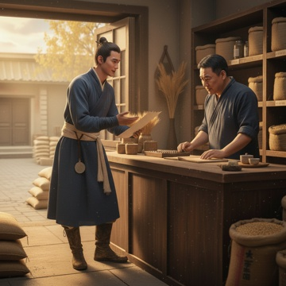 | C:\Users\User\Desktop\DN-main\DN-experiment-2.0\theme_001_game_1776417898_zthbu3\game_1776417898_zthbu3_008.png | 听到张叔的担忧，我心中暗自思量。确实，一次性还款一百五十两银子对驿站来说压力还是很大，万一明年春天有什么变故，确实可能出现还款困难。我决定进一步让步，提出一个更加灵活的方案。 | 听到张叔的担忧，我心中暗自思量。确实，一次性还款一百五十两银子对驿站来说压力还是很大，万一明年春天有什么变故，确实可能出现还款困难。我决定进一步让步，提出一个更加灵活的方案。 "张叔，您的担心很有道理。"我诚恳地说道，"其实我还有个想法，不知道您觉得怎么样。我们可以分期付款，这样既能解决驿站的燃眉之急，又能大大降低您的风险。" 张叔眉头一挑，显然对这个提议很感兴趣。"分期付款？你具体是怎么想的？" 我整理了一下思路，认真地说道："一百五十两银子，我们可以分成三期来还。第一期在明年开春商队到达后还五十两，第二期在夏季再还五十两，最后一期在秋收后还清剩下的五十两。这样每次的还款压力都不大，而且时间节点都是驿站收入相对稳定的时候。" 张叔放下手中的茶杯，仔细地考虑着我的提议。"这个想法倒是不错，分三期的话，每次五十两确实比较容易承受。"他停顿了一下，"不过守诚，我还得问清楚，万一某一期还不上怎么办？" "如果真的遇到困难，我可以用驿站的其他物品作抵押，比如一些不太重要的器具或者我个人的一些东西。"我认真地回答，"而且我保证，绝不会让您承担损失。" 张叔点点头，脸上的表情明显松动了许多。"你这孩子确实考虑得很周到。分期付款这个办法，我觉得可以试试。" | 张叔。参考要求：张叔-配角1 standing behind the grain shop counter on the right side of the frame；middle-aged male with weathered face wearing gray linen short robe；one hand resting on the counter after putting down the teacup | 当前段落中推动剧情的关键物体；若画面缺失核心物体，请降分。 | 听到张叔的担忧，我心中暗自思量。确实，一次性还款一百五十两银子对驿站来说压力还是很大，万一明年春天有什么变故，确实可能出现还款困难。我决定进一步让步，提出一个更加灵活的方案。 场景要求：interior of traditional northwest frontier grain shop；worn wooden counter with a ceramic teacup placed on top；sacks of grain stacked against the wall behind the counter 动作/构图要求：protagonist positioned on left side of the frame；张叔-配角1 positioned on right side of the frame behind the counter；focal point on the negotiation interaction between two characters | 如无特别说明，只评价本行图片与当前场景/剧情段落是否一致。 | 否
IMG_0009 | 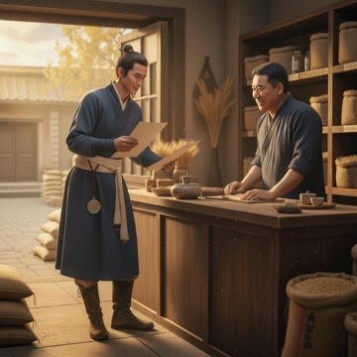 | C:\Users\User\Desktop\DN-main\DN-experiment-2.0\theme_001_game_1776417898_zthbu3\game_1776417898_zthbu3_009.png | 听到张叔的认可，我心中一阵欣喜，连忙从怀中取出早已准备好的纸笔。"那我们现在就把协议写下来，免得日后有什么误会。" 我在桌案上铺开纸张，蘸墨提笔，认真地写道："玉门驿与张记货栈赊购协议：货物总价一百五十两银子，分三期偿还，每期五十两。第一期于明年开春商队到达后十日内偿还，第二期于夏季六月底前偿还，第三期于秋收后九月底前偿还。如有延误，以驿站物品作抵押担保。" | 听到张叔的认可，我心中一阵欣喜，连忙从怀中取出早已准备好的纸笔。"那我们现在就把协议写下来，免得日后有什么误会。" 我在桌案上铺开纸张，蘸墨提笔，认真地写道："玉门驿与张记货栈赊购协议：货物总价一百五十两银子，分三期偿还，每期五十两。第一期于明年开春商队到达后十日内偿还，第二期于夏季六月底前偿还，第三期于秋收后九月底前偿还。如有延误，以驿站物品作抵押担保。" 写完后，我将纸张推向张叔。"张叔，您看看这样写可还妥当？" 张叔接过纸张仔细看了一遍，点点头说："写得很清楚，不过我觉得还应该加上一条如果某期确实遇到困难，可以提前十日告知，我们再商量解决办法。毕竟做生意讲的是长久，不能因为一时的困难就伤了和气。" "张叔考虑得周到。"我重新提笔，在协议末尾添上这一条款。写毕，我郑重地在协议上签下"林守诚"三个字，然后将笔递给张叔。 张叔也认真地签上自己的名字，并按下手印。"好，这事就这么定了。明日一早我就让伙计把货物送到驿站去。" 我小心地将协议对折，一份收好，一份递给张叔。看着手中的协议，心中涌起一阵踏实感驿站过冬的物资终于有了着落，这个冬天应该能够平安度过了。 | 林守诚、张叔。参考要求：张叔-配角1站在柜台另一侧，位于画面右侧；张叔-配角1穿藏青色棉料短打，面带忠厚笑意看向主角；张叔-配角1手边放着刚用完的印泥盒 | 玉门驿 | 听到张叔的认可，我心中一阵欣喜，连忙从怀中取出早已准备好的纸笔。"那我们现在就把协议写下来，免得日后有什么误会。" 我在桌案上铺开纸张，蘸墨提笔，认真地写道："玉门驿与张记货栈赊购协议：货物总价一百五十两银子，分三期偿还，每期五十两。第一期于明年开春商队到达后十日内偿还，第二期于夏季六月底前偿还，第三期于秋收后九月底前偿还。如有延误，以驿站物品作抵押担保。" 场景要求：西北边境小镇粮铺室内场景；粗糙纹理的木质柜台占据画面中下部；柜台上摆放着石砚、毛笔，角落堆着麻质粮袋 动作/构图要求：protagonist positioned on left side of frame；张叔-配角1 positioned on right side of frame；wooden counter as central horizontal dividing element | 如无特别说明，只评价本行图片与当前场景/剧情段落是否一致。 | 否
IMG_0010 | 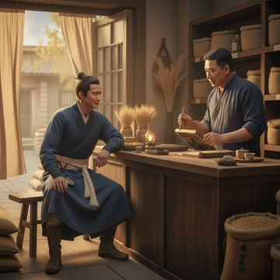 | C:\Users\User\Desktop\DN-main\DN-experiment-2.0\theme_001_game_1776417898_zthbu3\game_1776417898_zthbu3_010.png | "那我们就趁着现在把明日送货的具体事宜商量清楚。"我收好协议后，重新在桌案前坐下，"张叔，您看这样安排如何？明日辰时，我派驿站的伙计到货栈来，您这边准备好清单，我们当面点验货物。" | "那我们就趁着现在把明日送货的具体事宜商量清楚。"我收好协议后，重新在桌案前坐下，"张叔，您看这样安排如何？明日辰时，我派驿站的伙计到货栈来，您这边准备好清单，我们当面点验货物。" 张叔点点头，从柜台下取出一本厚厚的账册。"这个提议好，我现在就把清单整理出来。"他翻开账册，蘸笔在纸上写道："粮食类：精白米五石，小麦十石，豆类三石；肉食类：腊肉五十斤，咸鱼二十斤；调料类：盐巴十斤，茶叶五斤，胡椒粉二斤" 我仔细听着，偶尔插话询问："张叔，这腊肉的品质如何？驿站来往客人较多，若是品质不佳，怕是会影响声誉。" "你放心，都是我精挑细选的好货。"张叔抬起头，认真地说道，"腊肉是用上好的猪后腿制作，肥瘦相间，咸淡适中。咸鱼也是选用黄河鲤鱼，肉质紧实。" 我满意地点头，继续听他念清单。张叔的声音在昏黄的油灯下显得格外温和，偶尔停下来计算价格，手指在算盘上飞快拨动。外面夜风渐起，吹得门帘轻摆，货栈内却温暖如春。 "还有日用品类：棉布二十匹，麻绳十捆，蜡烛五十支，木炭三十担"张叔继续念着，我则在心中盘算着这些物资在驿站的分配使用。 | 张叔。参考要求：张叔-配角1站在柜台另一侧，位于画面右侧；张叔-配角1穿藏青色棉料短打，一只手拿着蘸墨的笔，另一只手在算盘上飞快拨动；张叔-配角1手边放着厚厚的账册，面带忠厚认真的表情看向主角 | 油灯、账册 | "那我们就趁着现在把明日送货的具体事宜商量清楚。"我收好协议后，重新在桌案前坐下，"张叔，您看这样安排如何？明日辰时，我派驿站的伙计到货栈来，您这边准备好清单，我们当面点验货物。" 场景要求：西北边境小镇张记货栈室内场景；粗糙纹理的木质柜台占据画面中下部；柜台上摆放着石砚、毛笔、算盘，角落堆着麻质粮袋、布卷 动作/构图要求：主角位于画面左侧；张叔-配角1位于画面右侧；木质柜台为画面中景分割线 | 如无特别说明，只评价本行图片与当前场景/剧情段落是否一致。 | 否
IMG_0011 | 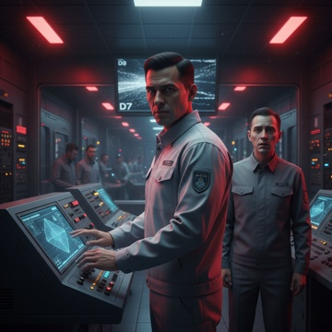 | C:\Users\User\Desktop\DN-main\DN-experiment-2.0\theme_002_game_1776418186_406ktb\game_1776418186_406ktb_001.png | 刺耳的警报声撕裂了月球基地的宁静，红色应急灯光在走廊中疯狂闪烁。我猛地从办公桌前起身，手中的地质分析报告散落一地那些密密麻麻的数据此刻显得如此讽刺，因为最担心的事情还是发生了。 | 刺耳的警报声撕裂了月球基地的宁静，红色应急灯光在走廊中疯狂闪烁。我猛地从办公桌前起身，手中的地质分析报告散落一地那些密密麻麻的数据此刻显得如此讽刺，因为最担心的事情还是发生了。 "林工程师！林工程师！"通讯器里传来控制中心值班员小陈颤抖的声音，"D7采矿区发生大规模坍塌！至少有30多人被困在里面！" 我的心脏重重一沉。D7区，那是我三个月前就标记为高风险的区域，但因为那里的氦3储量丰富，管理层一直推迟加固工程。现在，最坏的预测变成了现实。 快步冲出办公室，走廊里已经乱成一团。几名矿工家属聚集在控制中心门口，有人在哭泣，有人在大声质问。透过厚重的钢化玻璃，我能看到控制中心内部的巨大显示屏上，D7区的监控画面已经变成了一片雪花。 "情况怎么样？"我推开控制中心的门，沉声问道。 值班主管王海涛转过身，脸色苍白："十五分钟前，D7区主支撑梁发生断裂，引发连锁坍塌。根据最后的人员定位信号，有32人在事故发生时还在区域内。现在所有通讯都中断了，我们不知道里面的具体情况。" 我走到中央控制台前，快速调出D7区的结构图。密密麻麻的红色警告标记让我的心情更加沉重氧气管道受损、通风系统瘫痪、主要逃生通道被堵塞。如果被困人员还活着，他们的氧气最多只能维持48小时。 "救援设备准备情况如何？"我问道，手指在触摸屏上快速滑动，分析着可能的救援路线。 "重型挖掘机器人已经就位，但是"王海涛犹豫了一下，"地质雷达显示，整个D7区的结构都不稳定。如果我们贸然进入，可能会引发二次坍塌。" 这就是我最担心的情况。作为首席安全工程师，我必须在救援速度和安全风险之间做出选择。每一分钟的延迟都可能意味着生命的流逝，但一个错误的决定可能让更多人陷入危险。 通讯器再次响起，这次是基地指挥官陈明华的声音："林远征，我需要你在一小时内制定出救援方案。地球总部已经得到消息，他们要求我们必须确保不能有更多伤亡。" 我深吸一口气，看着眼前复杂的地质结构图。十五年的地下作业经验告诉我，这将是一场与时间的赛跑，也是对我职业生涯最严峻的考验。被困的32个人中，有我认识的老同事，有刚来基地不久的年轻矿工，还有即将轮换回地球与家人团聚的老员工。 他们的生命，现在全部掌握在我的决策中。 | 主角及当前段落中出现的关键人物。参考要求：王海涛-配角1 standing to the right of protagonist, wearing gray management work uniform, pale anxious expression | 当前段落中推动剧情的关键物体；若画面缺失核心物体，请降分。 | 刺耳的警报声撕裂了月球基地的宁静，红色应急灯光在走廊中疯狂闪烁。我猛地从办公桌前起身，手中的地质分析报告散落一地那些密密麻麻的数据此刻显得如此讽刺，因为最担心的事情还是发生了。 场景要求：futuristic lunar base control center interior；rows of high-tech silver-gray control consoles arranged neatly；thick tempered glass partition at the back of control center 动作/构图要求：protagonist positioned at center-left of frame；王海涛-配角1 positioned at center-right of frame；central control console as core visual element | 如无特别说明，只评价本行图片与当前场景/剧情段落是否一致。 | 否
IMG_0012 | 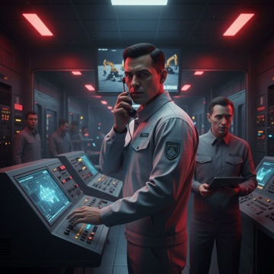 | C:\Users\User\Desktop\DN-main\DN-experiment-2.0\theme_002_game_1776418186_406ktb\game_1776418186_406ktb_002.png | 我深吸一口气，在控制台上快速调出重型挖掘设备的操作界面。"王海涛，立即启动所有可用的重型机器人，我们没有时间犹豫了。" "但是林工，地质雷达显示"王海涛想要劝阻。 | 我深吸一口气，在控制台上快速调出重型挖掘设备的操作界面。"王海涛，立即启动所有可用的重型机器人，我们没有时间犹豫了。" "但是林工，地质雷达显示"王海涛想要劝阻。 "我知道风险！"我打断了他，手指在屏幕上快速划动，"但是每多等一分钟，被困人员的生存几率就下降一分。我们必须赌一把。" 控制中心内的气氛瞬间紧张起来。几名技术员面面相觑，他们都清楚这个决定意味着什么。通过监控画面，我能看到三台重型挖掘机器人正在向D7区移动，它们巨大的机械臂在月球低重力环境下显得格外笨重。 "所有救援人员注意，"我拿起通讯器，声音在整个基地回响，"立即按照应急预案Alpha7执行。医疗组准备接收伤员，后勤组确保氧气供应充足。" 年轻的地质分析员小刘跑到我身边，脸色苍白地说："林工，我刚刚重新分析了坍塌区域的数据。如果我们从北侧进入，成功率可能更高，但需要绕过主要的不稳定区域。" 我快速看了一眼他递过来的平板电脑，上面显示着复杂的三维地质结构图。北侧通道确实更安全，但也意味着需要多花至少6个小时才能到达被困人员的位置。 这时，通讯器里传来挖掘现场负责人老张的声音："林工，第一台机器人已经开始作业，但是震动比预期的大。我担心会影响到其他区域的稳定性。" 我紧握着通讯器，看着大屏幕上实时传回的挖掘画面。巨大的机械爪正在清理坍塌的岩石和金属碎片，每一次撞击都让我的心跳加速。这是一场与时间的赛跑，也是对我十五年工程经验的终极考验。 | 主角及当前段落中出现的关键人物。参考要求：王海涛-配角1 standing at the left rear of the protagonist, with a hesitant expression on his face；小刘-配角2 standing at the right front of the protagonist, holding a tablet and handing it to the protagonist, pale face；several unnamed technicians standing around the console, looking at each other with tense expressions | 当前段落中推动剧情的关键物体；若画面缺失核心物体，请降分。 | 我深吸一口气，在控制台上快速调出重型挖掘设备的操作界面。"王海涛，立即启动所有可用的重型机器人，我们没有时间犹豫了。" "但是林工，地质雷达显示"王海涛想要劝阻。 场景要求：interior of lunar base control center；large central screen displays real-time footage of three heavy excavation robots working in low-gravity lunar environment；neatly arranged control consoles around 动作/构图要求：protagonist located in the center of the frame；王海涛-配角1 positioned at the left rear of the frame；小刘-配角2 positioned at the right front of the frame | 如无特别说明，只评价本行图片与当前场景/剧情段落是否一致。 | 否
IMG_0013 | 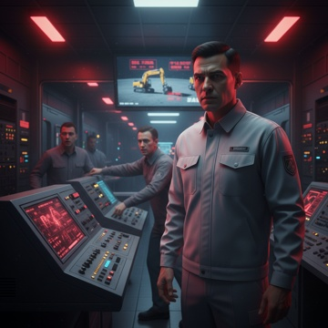 | C:\Users\User\Desktop\DN-main\DN-experiment-2.0\theme_002_game_1776418186_406ktb\game_1776418186_406ktb_003.png | 随着我的命令下达，三台重型挖掘机器人开始全力作业。巨大的机械臂在月球低重力环境下显得笨重但有力，每一次撞击都让整个D7区域震动不已。我紧盯着监控屏幕，看着碎石和金属残骸被一点点清理出来。 | 随着我的命令下达，三台重型挖掘机器人开始全力作业。巨大的机械臂在月球低重力环境下显得笨重但有力，每一次撞击都让整个D7区域震动不已。我紧盯着监控屏幕，看着碎石和金属残骸被一点点清理出来。 突然，地质监测仪发出刺耳的警报声。"林工！"王海涛的声音带着明显的恐慌，"震动频率超过了安全阈值，西侧支撑结构出现了微裂纹！" 我快步走到监测台前，看着不断跳动的数据。红色的警告标识在屏幕上闪烁，显示着危险正在逐步升级。但就在这时，通讯器里传来了一个微弱但清晰的声音："这里是D73工作面，有人能听到吗？我们这里有十二个人，其中三人受伤严重！" 整个控制中心瞬间安静下来。这是我们第一次收到被困人员的直接通讯！我立即抓起话筒："这里是救援指挥中心，我是林远征。请保持冷静，我们正在全力救援。你们的氧气储备还能维持多久？" "大概还有四个小时，但李师傅伤得很重，需要立即医疗救助。"对方的声音有些颤抖，但依然保持着基本的冷静。 老张从现场传来报告："林工，按照目前的进度，我们还需要至少三个小时才能打通通道。但如果继续这样挖掘，西侧的裂纹可能会扩大。" 我看着面前复杂的监控数据，心中权衡着各种可能性。每一个决定都可能关系到十二个人的生死，而时间正在一分一秒地流逝。 | 主角及当前段落中出现的关键人物。参考要求：王海涛-配角1 standing on the left side of the frame, wearing white lunar base work uniform, face showing obvious panic, pointing at the geological monitoring screen | 当前段落中推动剧情的关键物体；若画面缺失核心物体，请降分。 | 随着我的命令下达，三台重型挖掘机器人开始全力作业。巨大的机械臂在月球低重力环境下显得笨重但有力，每一次撞击都让整个D7区域震动不已。我紧盯着监控屏幕，看着碎石和金属残骸被一点点清理出来。 场景要求：lunar base emergency control center interior with hard metal walls；multiple large monitoring screens surrounding the space；part of the screens display real-time footage of heavy excavation robots working on lunar surface 动作/构图要求：protagonist positioned at center-right of the frame；王海涛-配角1 positioned at left side of the frame；central focal point is protagonist's face | 如无特别说明，只评价本行图片与当前场景/剧情段落是否一致。 | 否
IMG_0014 | 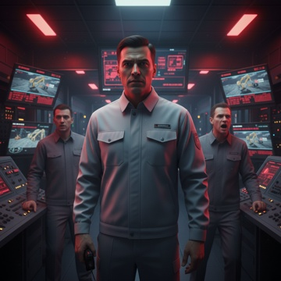 | C:\Users\User\Desktop\DN-main\DN-experiment-2.0\theme_002_game_1776418186_406ktb\game_1776418186_406ktb_004.png | 我深吸一口气，做出了决定。"调集所有可用的挖掘设备！"我对着通讯器下达命令，"老张，把备用的两台小型挖掘机也调过来，还有那台等离子切割器。我们必须在两小时内打通通道！" | 我深吸一口气，做出了决定。"调集所有可用的挖掘设备！"我对着通讯器下达命令，"老张，把备用的两台小型挖掘机也调过来，还有那台等离子切割器。我们必须在两小时内打通通道！" "林工，这样做风险很大！"王海涛紧张地看着监控数据，"西侧的裂纹已经扩展了三厘米，如果继续增加震动强度" "我知道风险。"我打断了他的话，目光坚定地盯着屏幕上闪烁的红色警告，"但是那里有十二个人，其中三个重伤。我们不能眼睁睁看着他们等死。" 十分钟后，五台挖掘设备同时开始作业。整个D7区域的震动强度瞬间提升了一倍，监控室里的仪器发出连续不断的警报声。我紧握着通讯器，每隔几分钟就与被困人员联系一次。 "林工程师，李师傅的情况越来越糟糕了。"对方的声音带着明显的焦急，"他的呼吸很困难，我们需要氧气面罩，但是" "坚持住，我们正在全力救援。"我尽量让自己的声音听起来镇定，"还有多少人能够自主行动？" "除了三个重伤的，其他九个人都还好。但是这里的温度在下降，我们的保温设备在坍塌中损坏了。" 就在这时，地质监测员小刘突然大喊："林工！西北角出现了新的裂纹，而且在快速扩展！如果继续这样下去，整个支撑结构可能会" 话音未落，一声巨大的轰鸣从深处传来。所有人都屏住了呼吸，等待着那个可怕的结果。幸运的是，几秒钟后，老张的声音从现场传来："通道打通了一半！我们看到了D73工作面的标识牌！" | 主角及当前段落中出现的关键人物。参考要求：王海涛-配角1 standing on the left side of the protagonist, wearing same lunar base work uniform, anxious expression staring at monitoring data；小刘-配角2 standing on the right front of the frame, wearing lunar base work uniform, mouth open as if just shouting out geological warning | 当前段落中推动剧情的关键物体；若画面缺失核心物体，请降分。 | 我深吸一口气，做出了决定。"调集所有可用的挖掘设备！"我对着通讯器下达命令，"老张，把备用的两台小型挖掘机也调过来，还有那台等离子切割器。我们必须在两小时内打通通道！" 场景要求：cyberpunk style lunar base control center interior；multiple large monitoring screens flashing warning signals；rows of precision geological monitoring instruments placed around 动作/构图要求：protagonist located in the center of the frame；王海涛-配角1 positioned at left third of the frame；小刘-配角2 positioned at right third of the frame | 如无特别说明，只评价本行图片与当前场景/剧情段落是否一致。 | 否
IMG_0015 | 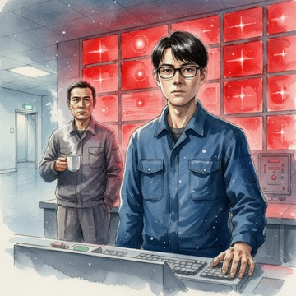 | C:\Users\User\Desktop\DN-main\DN-experiment-2.0\theme_004_game_1776418746_kox2ae\game_1776418746_kox2ae_001.png | 凌晨四点三十分，刺耳的警报声撕裂了临港市海洋监测中心的寂静。 我猛地从值班室的折叠床上坐起，黑框眼镜差点滑落。墙上的红色警示灯正疯狂闪烁，将整个房间染成血一般的颜色。我的心脏狂跳，手指下意识地推了推眼镜这种级别的警报，三年来我只见过两次。 | 凌晨四点三十分，刺耳的警报声撕裂了临港市海洋监测中心的寂静。 我猛地从值班室的折叠床上坐起，黑框眼镜差点滑落。墙上的红色警示灯正疯狂闪烁，将整个房间染成血一般的颜色。我的心脏狂跳，手指下意识地推了推眼镜这种级别的警报，三年来我只见过两次。 "怎么回事？"我一边穿上海洋中心的深蓝色工作服，一边冲向主控室。走廊里的应急照明灯投下诡异的光影，我的脚步声在空旷的建筑里回荡。手上还残留着昨晚维修设备时沾上的机油污渍，来不及清洗。 推开主控室的门，眼前的景象让我倒吸一口冷气。十二块巨大的监控屏幕中，有七块显示着刺眼的红色"信号中断"字样。最中央的那块屏幕上，"深蓝七号信标"的标识正在无规律地闪烁，数据流显示为零。 "林海潮，你来得正好。"值班主管老陈从椅子上转过身，他的脸色比我见过的任何时候都要凝重。"深蓝七号彻底失联了，连备用通讯频道都没有响应。更糟糕的是，附近海域的其他六个信标也开始出现异常。" 我快步走到主控台前，手指在键盘上飞快敲击。海水温度、洋流数据、气压变化所有参数都在正常范围内，但深蓝七号所在的那片海域，现在就像一个巨大的黑洞，吞噬了所有信息。 "什么时候开始的？"我问道，眼睛紧盯着屏幕上跳动的数据。 "三小时前，先是数据传输出现间歇性中断，然后就完全失联了。"老陈递给我一杯还冒着热气的咖啡，"渔业协会那边已经打了十几个电话，说有三艘渔船在那片海域作业，现在联系不上。海事局也在催我们尽快恢复信号。" 我端起咖啡，苦涩的液体让我的大脑稍微清醒了一些。深蓝七号信标负责监控东海最重要的渔场之一，那里不仅有丰富的渔业资源，还是国际航线的必经之路。一旦失去监控，后果不堪设想。 "有没有可能是海底地震？"我一边查看地质监测数据，一边问道。 "地震监测网没有异常报告。"老陈摇摇头，"而且如果是地震，其他信标也应该有反应。现在看来，问题就出在深蓝七号本身。" 我凝视着屏幕上那个不断闪烁的红点，心中涌起一种说不出的不安。深蓝七号是三年前我亲手参与安装的，那套设备的每一个螺丝我都了如指掌。按理说，即使遭遇恶劣海况，也不应该出现如此彻底的信号中断。 "林海潮，"老陈的声音打断了我的思考，"上面已经下了死命令，必须在七十二小时内恢复深蓝七号的正常运行。这个任务，只能交给你了。" 我深深吸了一口气，手指轻抚着键盘。三年的海洋工程经验告诉我，这绝不是一次简单的设备故障。但无论如何，我都必须找出真相。 | 主角及当前段落中出现的关键人物。参考要求：老陈-配角1 standing on the left side of the frame, middle-aged male, wearing gray work uniform, solemn expression, holding a steaming coffee cup in his right hand | 当前段落中推动剧情的关键物体；若画面缺失核心物体，请降分。 | 凌晨四点三十分，刺耳的警报声撕裂了临港市海洋监测中心的寂静。 我猛地从值班室的折叠床上坐起，黑框眼镜差点滑落。墙上的红色警示灯正疯狂闪烁，将整个房间染成血一般的颜色。我的心脏狂跳，手指下意识地推了推眼镜这种级别的警报，三年来我只见过两次。 场景要求：main control room of marine monitoring center, large monitoring screen wall in the background；most of the monitoring screens show bright red color, the central screen has a blinking red dot；cold white light from emergency lamps falls on the empty corridor visible at the edge of the frame 动作/构图要求：protagonist located at the right center of the frame, 老陈-配角1 located at the left side of the frame；main control console at the lower part of the frame, monitoring screen wall occupies the upper half of the frame；focal point placed on the protagonist's face and the blinking red dot on the central screen | 如无特别说明，只评价本行图片与当前场景/剧情段落是否一致。 | 否
IMG_0016 | 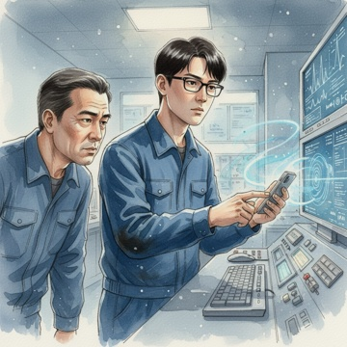 | C:\Users\User\Desktop\DN-main\DN-experiment-2.0\theme_004_game_1776418746_kox2ae\game_1776418746_kox2ae_002.png | 我快步走向主控台的历史数据终端，手指在键盘上飞快敲击着。屏幕上弹出了深蓝七号的数据库界面，密密麻麻的数字和图表让整个显示器看起来像是一幅复杂的海洋地图。 | 我快步走向主控台的历史数据终端，手指在键盘上飞快敲击着。屏幕上弹出了深蓝七号的数据库界面，密密麻麻的数字和图表让整个显示器看起来像是一幅复杂的海洋地图。 "调取最近三个月的所有数据记录。"我一边操作，一边对老陈说道。系统开始运行，硬盘发出轻微的嗡鸣声。 数据流开始在屏幕上滚动，我推了推眼镜，专注地盯着每一个异常波动。三个月前的数据显示一切正常，海水温度、盐度、洋流速度都在标准范围内。但从两个半月前开始，我注意到了一些细微的变化。 "老陈，你看这里。"我指着屏幕上的一条曲线，"深蓝七号的电力消耗在两个半月前开始出现周期性波动，每隔72小时就有一次异常峰值。" 老陈凑过来，眯着眼睛看着数据。"这个波动幅度不大，当时可能被当作正常的设备自检周期了。" 我继续深入分析，调出了更详细的传感器记录。突然，一个数据让我停下了手中的动作。在失联前的最后48小时里，深蓝七号检测到了异常的磁场变化，而且这种变化的模式我以前在某个地方见过。 "这不对劲。"我皱着眉头，"磁场异常通常意味着海底地质活动，但地震监测网没有任何报告。除非" 就在这时，我的手机响了。屏幕上显示的是一个陌生号码，但区号是本地的。我犹豫了一下，还是接了起来。 "请问是林海潮先生吗？"电话那头传来一个年轻女性的声音，带着一丝紧张，"我是临港大学海洋地质系的研究生张小雨。我们在做一个关于东海海底地质结构的课题，需要深蓝七号区域的历史数据。听说那里出了问题，我想也许我们的研究能帮上忙。" 我看了一眼老陈，他点了点头。这个时候，任何可能的帮助都是宝贵的。 | 主角及当前段落中出现的关键人物。参考要求：老陈-配角1 standing on the left side of the protagonist, leaning over to look at the terminal screen, squinting slightly, wearing the same style deep blue work uniform | 当前段落中推动剧情的关键物体；若画面缺失核心物体，请降分。 | 我快步走向主控台的历史数据终端，手指在键盘上飞快敲击着。屏幕上弹出了深蓝七号的数据库界面，密密麻麻的数字和图表让整个显示器看起来像是一幅复杂的海洋地图。 场景要求：indoor marine monitoring center master control room；large main control terminal on the table, displaying dense blue data curves and graphics；keyboard and monitoring equipment placed neatly on the console 动作/构图要求：protagonist positioned in the center-right of the frame, 老陈-配角1 positioned on the left side of the frame；main control terminal screen placed in the middle of the frame as secondary focal point；protagonist's eyes placed near the upper third line to strengthen focal point | 如无特别说明，只评价本行图片与当前场景/剧情段落是否一致。 | 否
IMG_0017 | 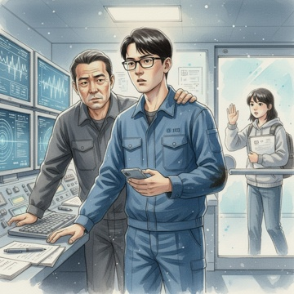 | C:\Users\User\Desktop\DN-main\DN-experiment-2.0\theme_004_game_1776418746_kox2ae\game_1776418746_kox2ae_003.png | 我看了看屏幕上的异常数据，又看了看老陈，心中权衡了一下。这个张小雨的电话来得很及时，而且她提到的海底地质结构研究正好与我刚发现的磁场异常相关。 | 我看了看屏幕上的异常数据，又看了看老陈，心中权衡了一下。这个张小雨的电话来得很及时，而且她提到的海底地质结构研究正好与我刚发现的磁场异常相关。 "张小雨同学，你好。我是林海潮，临港海洋监测中心的技术员。"我调整了一下语调，尽量显得专业而友善，"你刚才提到的海底地质研究确实可能对我们有帮助。不知道你现在方便过来一趟吗？我们这里有一些数据需要专业的地质分析。" 电话那头传来一阵翻动纸张的声音，然后张小雨回答道："当然可以！我现在就在学校实验室，大概半小时就能到你们那里。需要我带什么设备吗？" "如果你有便携式的地质分析软件或者相关的参考资料，可以带上。"我一边说着，一边在纸上记下她的联系方式，"我们监测中心在临港市海滨路128号，蓝色的三层建筑，很好找。" 挂断电话后，老陈拍了拍我的肩膀："小林，这个决定不错。有时候外部的新鲜视角能帮我们发现盲点。" 我点点头，重新将注意力转回屏幕上的数据。那些磁场异常的波形图让我越看越觉得眼熟，但一时又想不起在哪里见过。我打开了另一个数据库，开始搜索类似的磁场变化模式。 "老陈，你说会不会是海底地震的前兆？"我指着屏幕上的波形，"这种周期性的磁场变化，如果真的是地质活动引起的，那深蓝七号的失联可能不是简单的设备故障。" 老陈皱着眉头，"如果是这样，那问题就复杂了。我们得赶紧联系地震局，看看他们那边有没有相关的监测数据。" 正在这时，监测中心的大门传来了敲门声。我看了看时间，才过了二十分钟，这个张小雨来得比预期的要快。 | 主角及当前段落中出现的关键人物。参考要求：老陈-配角1 standing beside the protagonist, middle-aged male, wears dark gray work uniform, frowning and looking at the monitor screen, one hand resting on the protagonist's shoulder；张小雨-配角2 standing outside the glass entrance door at the right side of the frame, young female student, wears light gray hoodie, holds a stack of documents in one hand, the other hand raised in knocking gesture, backpack on shoulder | 当前段落中推动剧情的关键物体；若画面缺失核心物体，请降分。 | 我看了看屏幕上的异常数据，又看了看老陈，心中权衡了一下。这个张小雨的电话来得很及时，而且她提到的海底地质结构研究正好与我刚发现的磁场异常相关。 场景要求：indoor main control room of coastal marine monitoring center；multiple luminous monitors on the main console displaying wavy magnetic field anomaly graphs；neatly arranged keyboards, paper notebooks and pens on the console surface 动作/构图要求：protagonist positioned at the center-left of the frame；老陈-配角1 standing at the left side of the protagonist；张小雨-配角2 positioned at the right side of the frame outside the glass door | 如无特别说明，只评价本行图片与当前场景/剧情段落是否一致。 | 否
IMG_0018 | 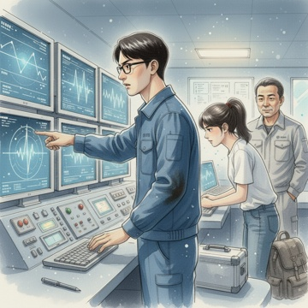 | C:\Users\User\Desktop\DN-main\DN-experiment-2.0\theme_004_game_1776418746_kox2ae\game_1776418746_kox2ae_004.png | 我快步走向大门，透过玻璃看到一个年轻女孩正站在门外，背着一个厚重的背包，手里还提着一个银色的仪器箱。她穿着一件简单的白色T恤和牛仔裤，头发扎成马尾，看起来很有活力。 | 我快步走向大门，透过玻璃看到一个年轻女孩正站在门外，背着一个厚重的背包，手里还提着一个银色的仪器箱。她穿着一件简单的白色T恤和牛仔裤，头发扎成马尾，看起来很有活力。 "您好，我是张小雨。"她一进门就主动伸出手，"刚才电话里您提到的数据分析，我很感兴趣。" "欢迎欢迎，我是林海潮。"我和她握了握手，注意到她的手掌有些粗糙，应该是经常做实验的缘故，"来得这么快，辛苦了。" 老陈也走过来打招呼："我是陈志远，这里的主管。小张同学，听说你是研究海底地质的？" "是的，我在海洋大学地质系读研二，主要研究方向是海底构造和磁场变化。"张小雨放下背包，从中取出一台笔记本电脑，"您刚才在电话里提到的磁场异常，正好是我最近在关注的课题。" 我将她带到监测台前，指着屏幕上的数据："张同学，你看这些就是深蓝七号失联前记录的最后数据。这里，"我用鼠标点击着波形图，"从三个月前开始，磁场强度出现了明显的周期性变化，每隔6小时左右就有一次波动。而且你看这个电力系统的监测数据，也在同一时间段出现了异常波动。" 张小雨凑近屏幕，眉头微皱："这个周期性很有意思。6小时的间隔这不太像是设备故障。"她打开自己的笔记本，调出一个地质分析软件，"能把这些原始数据导给我吗？我想用专业软件分析一下。" "当然可以。"我开始操作，将数据文件传输到她的电脑上，"我们怀疑可能是海底地质活动引起的，但一直找不到确凿的证据。" 张小雨快速浏览着数据，手指在键盘上飞快敲击着："深蓝七号的具体位置坐标是多少？我需要对照一下这个区域的地质构造图。" | 主角及当前段落中出现的关键人物。参考要求：张小雨-配角1 standing at the middle right of the frame, leaning close to the monitoring screen, frowning slightly, fingers resting on her laptop keyboard, wearing white T-shirt and jeans, hair tied into a high ponytail, silver instrument case at her feet, heavy backpack beside her；陈志远-配角2 standing at the right rear of the frame, wearing light gray work clothes, smiling and looking at the protagonist and Zhang Xiaoyu - supporting role 1 | 马 | 我快步走向大门，透过玻璃看到一个年轻女孩正站在门外，背着一个厚重的背包，手里还提着一个银色的仪器箱。她穿着一件简单的白色T恤和牛仔裤，头发扎成马尾，看起来很有活力。 场景要求：indoor marine monitoring center scene, light gray industrial style wall；multiple luminous monitoring screens on the main console, displaying wavy data patterns；office equipment such as keyboards and mice placed on the console 动作/构图要求：protagonist on the left of the frame, Zhang Xiaoyu - supporting role 1 at the middle right, Chen Zhiyuan - supporting role 2 at the right rear, forming a stable triangular position；visual focus is on the monitoring screen and the two core characters；the picture is balanced and stretched, with reasonable breathing space | 如无特别说明，只评价本行图片与当前场景/剧情段落是否一致。 | 否
IMG_0019 | 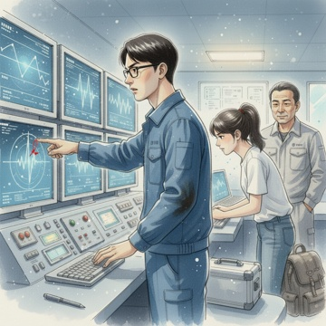 | C:\Users\User\Desktop\DN-main\DN-experiment-2.0\theme_004_game_1776418746_kox2ae\game_1776418746_kox2ae_005.png | 我快速调出深蓝七号的详细资料，在屏幕上显示出一张精确的海域地图。"深蓝七号的坐标是东经125度42分18秒，北纬30度15分36秒，距离临港市东南方向约180海里。"我指着屏幕上的红色标记点说道。 | 我快速调出深蓝七号的详细资料，在屏幕上显示出一张精确的海域地图。"深蓝七号的坐标是东经125度42分18秒，北纬30度15分36秒，距离临港市东南方向约180海里。"我指着屏幕上的红色标记点说道。 张小雨凑得更近，眼中闪烁着专业的兴奋光芒："这个位置很有意思，正好位于东海大陆架的边缘地带。"她在自己的笔记本上快速调出一张地质构造图，与我们的海域图进行对比，"你们看，这里是一个典型的海底断裂带交汇区域。" 老陈也走过来查看："断裂带？这意味着什么？" "海底地壳活动会比较频繁。"张小雨用手指在屏幕上画出几条线，"这些断裂带就像是地球的伤疤，经常会有微小的地质活动。而且你们看这个深度数据，深蓝七号所在的海底深度是2800米，正好处于大陆架向深海盆地过渡的陡坡区域。" 我仔细观察着两张图的叠加效果，发现了一个令人担忧的细节："张同学，你看这个地形图显示的海底地貌，深蓝七号周围有好几个海底峡谷，而且地形变化很剧烈。" "没错！"张小雨兴奋地点头，"这种地形最容易发生海底滑坡或者沉积物移动。如果再结合你们监测到的周期性磁场变化，我怀疑可能是海底地质活动导致了信标的物理位移，甚至可能被海底沉积物部分掩埋。" 老陈皱起眉头："如果真是这样，那修复工作就比我们想象的复杂多了。" | 主角及当前段落中出现的关键人物。参考要求：张小雨-配角1 standing on the right side of the protagonist, wearing white T-shirt and blue jeans, hair tied in a ponytail, eyes shining with professional excitement, right hand drawing lines on the screen, holding a notebook in left hand；老陈-配角2 standing on the left side of the protagonist, wearing dark gray work uniform, furrowed brows, gaze fixed on the screen with a serious expression | 当前段落中推动剧情的关键物体；若画面缺失核心物体，请降分。 | 我快速调出深蓝七号的详细资料，在屏幕上显示出一张精确的海域地图。"深蓝七号的坐标是东经125度42分18秒，北纬30度15分36秒，距离临港市东南方向约180海里。"我指着屏幕上的红色标记点说道。 场景要求：indoor marine monitoring center main control room；multiple large display screens installed on the console；various professional monitoring instruments placed around the workbench 动作/构图要求：three characters stand in a triangular formation around the main console；the display screen with the map is placed in the center of the frame as the visual focus；all characters' gaze is directed at the screen to guide the audience's attention | 如无特别说明，只评价本行图片与当前场景/剧情段落是否一致。 | 否
IMG_0020 | 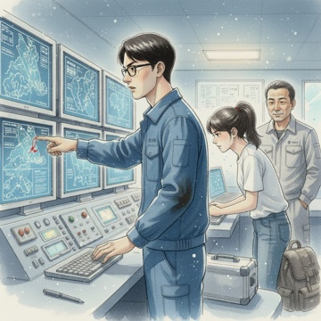 | C:\Users\User\Desktop\DN-main\DN-experiment-2.0\theme_004_game_1776418746_kox2ae\game_1776418746_kox2ae_006.png | 我点点头，看向张小雨："能否具体分析一下可能的地质活动类型和影响范围？这对我们制定修复方案很重要。" 张小雨立即在笔记本上调出更详细的地质数据，眼中闪烁着专业的兴奋光芒。"根据这个区域的地质构造特征，我可以确定几种最可能的地质活动类型。"她用激光笔指着屏幕上的断裂带分布图，"首先是构造性地震，这个区域位于菲律宾海板块与欧亚大陆板块的交界处，每年都会发生数十次24级的微震。" | 我点点头，看向张小雨："能否具体分析一下可能的地质活动类型和影响范围？这对我们制定修复方案很重要。" 张小雨立即在笔记本上调出更详细的地质数据，眼中闪烁着专业的兴奋光芒。"根据这个区域的地质构造特征，我可以确定几种最可能的地质活动类型。"她用激光笔指着屏幕上的断裂带分布图，"首先是构造性地震，这个区域位于菲律宾海板块与欧亚大陆板块的交界处，每年都会发生数十次24级的微震。" "微震会对信标造成什么影响？"老陈问道。 "微震本身不会直接损坏设备，但会引发次生灾害。"张小雨快速在地图上圈出几个区域，"你们看，深蓝七号周围这三个海底峡谷，坡度都超过15度，在地震作用下很容易发生海底滑坡。根据沉积物分析，这里的海底表层主要是松散的泥质沉积物，厚度约5080米。" 我仔细观察着她标注的区域："如果发生海底滑坡，影响范围有多大？" "以深蓝七号为中心，半径35公里的范围内都可能受到影响。"张小雨调出一张三维海底地形图，"最严重的情况是，信标可能被1020米厚的沉积物完全掩埋，或者被滑坡推移到峡谷底部，位置偏移可达几百米。" 老陈的脸色变得凝重："这样的话，我们的定位设备可能根本找不到它。" "还有一种可能是海底浊流。"张小雨继续分析道，"这个深度的海水密度分层很明显，如果上层沉积物受到扰动，会形成高密度的浊流向深海方向流动，不仅会掩埋设备，还可能改变整个区域的海底地貌。" | 主角及当前段落中出现的关键人物。参考要求：张小雨-配角1 standing in front of the main monitoring screen at the center of the frame；张小雨-配角1 holding a laser pointer pointing at the geological map on the screen, eyes bright with professional excitement, wearing same style deep blue work uniform；老陈-配角2 standing at the right side of the frame, face solemn, gaze fixed on the screen, wearing same style deep blue work uniform | 当前段落中推动剧情的关键物体；若画面缺失核心物体，请降分。 | 我点点头，看向张小雨："能否具体分析一下可能的地质活动类型和影响范围？这对我们制定修复方案很重要。" 张小雨立即在笔记本上调出更详细的地质数据，眼中闪烁着专业的兴奋光芒。"根据这个区域的地质构造特征，我可以确定几种最可能的地质活动类型。"她用激光笔指着屏幕上的断裂带分布图，"首先是构造性地震，这个区域位于菲律宾海板块与欧亚大陆板块的交界处，每年都会发生数十次24级的微震。" 场景要求：interior of modern marine monitoring center main control room；large luminous monitoring screens lined up on the wall；control consoles with soft glowing indicator lights 动作/构图要求：three characters arranged in a triangular composition: player protagonist at left, 张小雨-配角1 at center, 老陈-配角2 at right；main monitoring screen placed at the upper center of the frame as visual focus；all characters' gaze directed towards the screen to unify the visual direction | 如无特别说明，只评价本行图片与当前场景/剧情段落是否一致。 | 否
IMG_0021 | 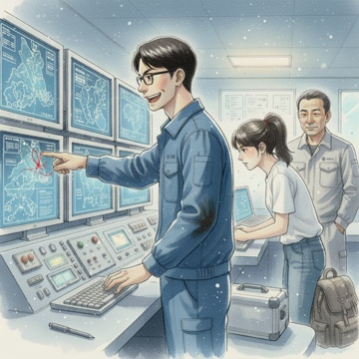 | C:\Users\User\Desktop\DN-main\DN-experiment-2.0\theme_004_game_1776418746_kox2ae\game_1776418746_kox2ae_007.png | 我意识到这个问题的重要性，立即追问道："张小雨，你能查一下这个区域的历史地质活动记录吗？如果能了解过去几年的地震频率和海底滑坡发生规律，对我们预判信标当前状态会很有帮助。" | 我意识到这个问题的重要性，立即追问道："张小雨，你能查一下这个区域的历史地质活动记录吗？如果能了解过去几年的地震频率和海底滑坡发生规律，对我们预判信标当前状态会很有帮助。" 张小雨的眼睛瞬间亮了起来，手指飞快地在键盘上敲击着："这个想法太棒了！我这里有中国地震台网和海洋地质调查局的历史数据库访问权限。"她调出一个新的数据界面，"让我查一下2020年到现在这个区域的地质活动记录。" 屏幕上很快显示出一张时间轴图表，密密麻麻的红点标记着各种地质事件。张小雨指着图表解释道："你们看，从2020年1月到现在，这个区域共记录了127次微震事件，其中2级以上的有23次。最近的一次较强地震发生在今年3月15日，震级28级，震中距离深蓝七号只有12公里。" 老陈凑近屏幕，皱着眉头说："3月15日？那不是信标失联前两周吗？" "没错！"张小雨兴奋地点击着鼠标，调出更详细的数据，"而且根据海底地形监测记录，3月16日到18日期间，深蓝七号东南方向的海底峡谷确实发生了小规模滑坡，影响面积约2平方公里。虽然滑坡规模不大，但产生的沉积物扩散范围可能达到58公里。" 我感到一阵兴奋，这些历史数据为我们的分析提供了关键线索："也就是说，信标很可能在那次地震和滑坡中受到了影响。你能进一步分析一下沉积物的扩散方向和厚度吗？" | 主角及当前段落中出现的关键人物。参考要求：张小雨-配角1 standing at the right side of the screen, wears light blue marine monitoring work uniform, high ponytail, eyes bright with excitement, fingers tapping on the keyboard, pointing at the red dot marks on the screen；老陈-配角2 standing beside 张小雨-配角1, wears dark gray work uniform, furrowed brows, leaning close to the screen to check data carefully | 当前段落中推动剧情的关键物体；若画面缺失核心物体，请降分。 | 我意识到这个问题的重要性，立即追问道："张小雨，你能查一下这个区域的历史地质活动记录吗？如果能了解过去几年的地震频率和海底滑坡发生规律，对我们预判信标当前状态会很有帮助。" 场景要求：marine monitoring center main control room interior；multiple large luminous monitoring screens around the console；neatly arranged professional monitoring equipment on the console 动作/构图要求：three characters stand in a fan shape around the central control console, the monitoring screen is at the center-right of the frame；focus falls on the geological event timeline on the screen and the characters' expressions；balanced left-right composition, no redundant cluttered elements | 如无特别说明，只评价本行图片与当前场景/剧情段落是否一致。 | 否
IMG_0022 | 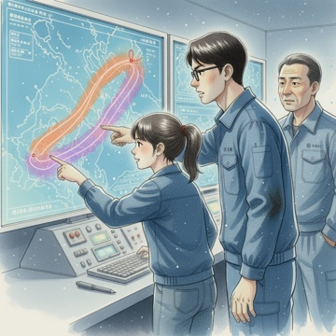 | C:\Users\User\Desktop\DN-main\DN-experiment-2.0\theme_004_game_1776418746_kox2ae\game_1776418746_kox2ae_008.png | 张小雨立即调出更详细的海底地形分析模块，手指在触摸屏上快速滑动着。"好的，让我调用海洋沉积物扩散模型来分析具体影响范围。"她的声音带着专业的兴奋感，"根据3月16日到18日的海底滑坡数据，我可以模拟沉积物的扩散轨迹。" | 张小雨立即调出更详细的海底地形分析模块，手指在触摸屏上快速滑动着。"好的，让我调用海洋沉积物扩散模型来分析具体影响范围。"她的声音带着专业的兴奋感，"根据3月16日到18日的海底滑坡数据，我可以模拟沉积物的扩散轨迹。" 屏幕上出现了一个三维海底地形图，张小雨指着其中一个区域说道："你们看，滑坡发生在这个海底峡谷的东南坡面，初始滑坡体积约为15万立方米。根据当时的海流数据和沉积物密度分析，扩散主要沿着两个方向进行。" 她点击鼠标，地图上出现了两条不同颜色的扩散带。"第一条扩散带沿着主海流方向向东北延伸，长度约42公里，沉积厚度在05到2米之间。第二条扩散带受到海底地形影响，向西南方向扩散了约38公里，沉积厚度相对较薄，大概在02到08米之间。" 老陈仔细观察着地图，突然指向一个位置："等等，深蓝七号的位置在哪里？" 张小雨迅速在地图上标记出信标的理论位置，我们三人同时倒吸了一口凉气。深蓝七号正好位于第一条扩散带的边缘区域，距离最厚沉积区域仅有800米。 "如果信标被1到2米厚的沉积物覆盖，那它的信号发射能力肯定会受到严重影响。"我分析道，心中既兴奋又担忧，"这解释了为什么我们完全接收不到信号，但同时也意味着挖掘工作会比预想的复杂得多。" | 主角及当前段落中出现的关键人物。参考要求：张小雨-配角1 standing on the left side of the screen, fingers pointing to the diffusion belt on the screen, wearing same style deep blue work uniform, excited professional expression；老陈-配角2 standing on the right side of the screen, body leaning forward to stare at the marked position on the screen, wearing same style deep blue work uniform, frowning slightly | 当前段落中推动剧情的关键物体；若画面缺失核心物体，请降分。 | 张小雨立即调出更详细的海底地形分析模块，手指在触摸屏上快速滑动着。"好的，让我调用海洋沉积物扩散模型来分析具体影响范围。"她的声音带着专业的兴奋感，"根据3月16日到18日的海底滑坡数据，我可以模拟沉积物的扩散轨迹。" 场景要求：marine monitoring center main control room interior；large luminous monitoring screen occupying the upper half of the frame；3D submarine topographic map displayed on the screen, with two soft color diffusion belts 动作/构图要求：three people stand in a fan shape around the large monitoring screen；the large monitoring screen occupies 40% of the upper area of the frame；the marked position of Shenlan 7 on the screen is the core visual focus | 如无特别说明，只评价本行图片与当前场景/剧情段落是否一致。 | 否
IMG_0023 | 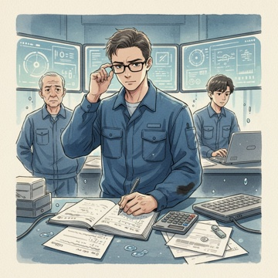 | C:\Users\User\Desktop\DN-main\DN-experiment-2.0\theme_004_game_1776418746_kox2ae\game_1776418746_kox2ae_009.png | 我立即拿出计算器和工作笔记本，开始进行详细的工程量计算。"既然确定了沉积覆盖范围，我们就需要精确计算挖掘工作量。"我推了推眼镜，在纸上快速列出计算公式。 | 我立即拿出计算器和工作笔记本，开始进行详细的工程量计算。"既然确定了沉积覆盖范围，我们就需要精确计算挖掘工作量。"我推了推眼镜，在纸上快速列出计算公式。 张小雨在旁边补充道："根据信标的标准尺寸，加上必要的操作空间，我们至少需要挖出一个直径8米、深度25米的圆形工作区域。" 我点点头，继续计算："按照圆形挖掘区域计算，体积约为125立方米的沉积物需要清理。考虑到海底沉积物的密度约为16吨每立方米，总重量大概是200吨。"老陈听到这个数字，眉头紧锁："200吨？这可不是小数目啊。" "设备方面，"我继续分析，"我们需要一台中型海底挖掘机，功率至少15千瓦，配备专用的沉积物吸排系统。还需要一艘支持船只，载重能力不少于50吨，用于运输设备和处理挖出的沉积物。" 张小雨在电脑上查询设备租赁信息："海底挖掘机的日租金大约8000元，支持船只日租金12000元。按照预计57天的作业时间，仅设备租赁就需要1014万元。" 老陈深吸一口气："加上人工费用、燃料消耗和安全保障，总成本可能接近20万元。这已经超出了我们目前的预算上限。" 我看着计算结果，心情复杂。精确的数据让修复任务变得更加具体，但同时也暴露了资金缺口的严重性。 | 主角及当前段落中出现的关键人物。参考要求：张小雨-配角1 standing at the right side of the desk, gazing at the portable computer checking device rental information；老陈-配角2 standing at the left side of the desk, brows tightly furrowed with a worried expression | 当前段落中推动剧情的关键物体；若画面缺失核心物体，请降分。 | 我立即拿出计算器和工作笔记本，开始进行详细的工程量计算。"既然确定了沉积覆盖范围，我们就需要精确计算挖掘工作量。"我推了推眼镜，在纸上快速列出计算公式。 场景要求：marine monitoring center indoor work area；work desk scattered with calculation papers, calculator and portable computer；soft glowing monitor screens showing marine data in the distant background 动作/构图要求：protagonist positioned at the center of the frame；张小雨-配角1 placed at the right third of the frame, 老陈-配角2 placed at the left third of the frame；focal point on the protagonist's writing hand and the calculation notebook | 如无特别说明，只评价本行图片与当前场景/剧情段落是否一致。 | 否
IMG_0024 | 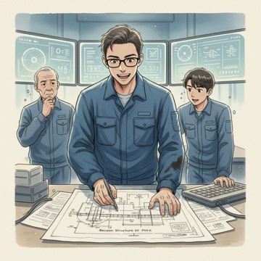 | C:\Users\User\Desktop\DN-main\DN-experiment-2.0\theme_004_game_1776418746_kox2ae\game_1776418746_kox2ae_010.png | 我放下计算器，深吸一口气。20万元的成本确实超出了预期，但这并不意味着任务无法完成。"等等，我们是不是过于拘泥于标准方案了？"我重新拿起笔，在纸上画出信标的结构图。 | 我放下计算器，深吸一口气。20万元的成本确实超出了预期，但这并不意味着任务无法完成。"等等，我们是不是过于拘泥于标准方案了？"我重新拿起笔，在纸上画出信标的结构图。 "你的意思是？"张小雨好奇地凑过来看。 我指着图纸说道："我们完全按照教科书的标准来计算，但实际情况可能有更灵活的处理方式。比如，我们真的需要挖出一个完整的8米直径工作区域吗？" 老陈眼睛一亮："你是说分段作业？" "对！"我兴奋地在纸上重新标记，"信标的关键部件主要集中在顶部的传感器模块和中部的通信单元。我们可以先清理顶部区域，恢复基本的数据传输功能，然后根据实际情况决定是否需要进一步挖掘。" 张小雨快速在电脑上重新计算："如果只清理顶部3米深度的区域，工作量可以减少到约50立方米，大概80吨的沉积物。" "这样一来，我们可以使用小型的水下清淤设备，日租金只需要3000元左右。"我继续分析，"而且不需要大型支持船只，用现有的工作船就能胜任。" 老陈若有所思地说："总成本可能控制在8万元以内，这在我们的承受范围内。但是"他停顿了一下，"这种方案的风险是什么？" 我诚实地回答："主要风险是可能无法完全恢复信标的所有功能。如果底部的锚固系统也有问题，我们后续还需要进行二次作业。但至少可以先解决最紧迫的监测盲区问题。" 张小雨补充道："而且分阶段作业还有个好处，我们可以根据第一阶段的发现来调整后续方案，避免盲目投入。" | 主角及当前段落中出现的关键人物。参考要求：张小雨-配角1 standing on the right side of the frame, wearing the same deep blue work uniform, leaning over to look at the drawing on the desk, right hand resting on the laptop keyboard；老陈-配角2 standing on the left side of the frame, wearing the same deep blue work uniform, eyes bright with sudden understanding, showing a thoughtful expression | 当前段落中推动剧情的关键物体；若画面缺失核心物体，请降分。 | 我放下计算器，深吸一口气。20万元的成本确实超出了预期，但这并不意味着任务无法完成。"等等，我们是不是过于拘泥于标准方案了？"我重新拿起笔，在纸上画出信标的结构图。 场景要求：indoor marine monitoring center work area, simple and functional workplace style；work desk placed with calculator, closed laptop, scattered engineering paper drafts；faint blurred monitoring screen light in the distant background 动作/构图要求：protagonist standing in the center of the frame, 张小雨-配角1 on the right, 老陈-配角2 on the left, three people surrounding the work desk；drawing on the desk placed at the lower third of the frame as the secondary focal point；action constraints: three people all focus on the drawing, showing the state of professional discussion | 如无特别说明，只评价本行图片与当前场景/剧情段落是否一致。 | 否
IMG_0025 | 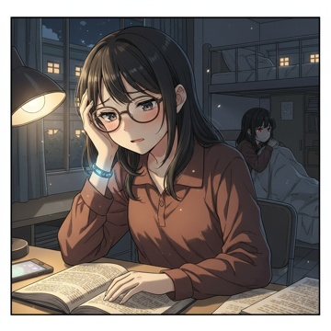 | C:\Users\User\Desktop\DN-main\DN-experiment-2.0\theme_005_game_1776419026_gflx4b\game_1776419026_gflx4b_001.png | 凌晨三点，圣艾琳娜魔法学院的宿舍楼里依然灯火通明。 我猛地从桌案上抬起头，眼镜片上映着魔法理论教材的密密麻麻文字，太阳穴传来阵阵钝痛。手腕上的魔力感应手环正闪烁着微弱的蓝光，提醒着我体内魔力的不稳定状态。期末周的第一天就这样悄无声息地到来了，而我却发现自己在最关键的魔法构式理论上严重落后。 | 凌晨三点，圣艾琳娜魔法学院的宿舍楼里依然灯火通明。 我猛地从桌案上抬起头，眼镜片上映着魔法理论教材的密密麻麻文字，太阳穴传来阵阵钝痛。手腕上的魔力感应手环正闪烁着微弱的蓝光，提醒着我体内魔力的不稳定状态。期末周的第一天就这样悄无声息地到来了，而我却发现自己在最关键的魔法构式理论上严重落后。 "该死的共鸣感知"我揉着太阳穴低声抱怨。这项所谓的"天赋"让我在人群中总是不由自主地感受到他人的情绪波动，尤其是在这种高压环境下，整栋宿舍楼里弥漫着的焦虑、恐惧和绝望几乎要将我淹没。 隔壁床铺传来压抑的啜泣声。我的室友苏雨薇正蜷缩在被子里，她刚刚结束了一段维持两年的恋情，而男友选择在期末周前一天提出分手。通过共鸣感知，我能清晰地感受到她内心的痛苦如潮水般汹涌，那种被撕裂的感觉让我的胸口也隐隐作痛。 "晚星，你还在复习吗？"苏雨薇的声音带着鼻音，"我我真的看不进去书，脑子里全是他的话。" 我转过身看着她红肿的眼睛，心中涌起复杂的情绪。明天就是魔法理论的考试，我自己都还有三章内容没有掌握，但室友的痛苦通过共鸣感知不断冲击着我的意识，让我根本无法专心。 窗外的校园里，其他宿舍楼的窗户也大多还亮着灯。整个学院都笼罩在期末周的紧张氛围中，空气中似乎都弥漫着魔力的不稳定波动和学生们的集体焦虑。 我的手机屏幕亮起，显示着一条未读消息。发送者是我的初恋对象同班同学陈墨轩。消息内容很简单："晚星，明天考试加油。"但通过之前的接触，我隐约感觉到他最近对我的态度有些疏远，这让本就紧张的心情更加复杂。 魔法理论教材摊开在桌上，第十二章《高阶构式的稳定性分析》的内容对我来说依然如天书般晦涩。时间在流逝，而我必须在帮助室友和专注学业之间做出选择。 | 主角及当前段落中出现的关键人物。参考要求：苏雨薇-配角1 curled up in bed on the right side of the frame；苏雨薇-配角1 has red swollen eyes from crying, half covered by quilt, looking towards protagonist | 当前段落中推动剧情的关键物体；若画面缺失核心物体，请降分。 | 凌晨三点，圣艾琳娜魔法学院的宿舍楼里依然灯火通明。 我猛地从桌案上抬起头，眼镜片上映着魔法理论教材的密密麻麻文字，太阳穴传来阵阵钝痛。手腕上的魔力感应手环正闪烁着微弱的蓝光，提醒着我体内魔力的不稳定状态。期末周的第一天就这样悄无声息地到来了，而我却发现自己在最关键的魔法构式理论上严重落后。 场景要求：St. Elena Magic Academy female dorm interior at 3 AM；desk covered with open magic theory textbooks and stationery；phone on desk edge with faint glowing screen 动作/构图要求：protagonist positioned on left third of the frame；苏雨薇-配角1 positioned on right third of the frame；focal point on protagonist's face and glowing magic bracelet | 如无特别说明，只评价本行图片与当前场景/剧情段落是否一致。 | 否
IMG_0026 | 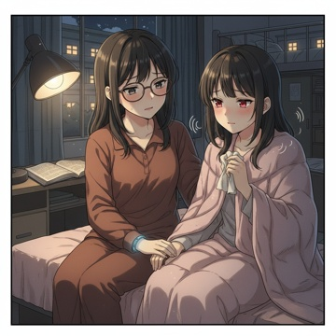 | C:\Users\User\Desktop\DN-main\DN-experiment-2.0\theme_005_game_1776419026_gflx4b\game_1776419026_gflx4b_002.png | 我轻轻合上魔法理论教材，书页发出细微的摩擦声。苏雨薇的啜泣声在安静的宿舍里显得格外清晰，通过共鸣感知，我能感受到她内心那种被撕裂般的痛苦正如潮水般一波波冲击着我的意识。 | 我轻轻合上魔法理论教材，书页发出细微的摩擦声。苏雨薇的啜泣声在安静的宿舍里显得格外清晰，通过共鸣感知，我能感受到她内心那种被撕裂般的痛苦正如潮水般一波波冲击着我的意识。 我起身走到她的床边，轻轻坐在床沿上。"雨薇，别哭了。"我伸手轻抚她的后背，声音尽量保持温和，"我知道很难受，但你不是一个人。" 苏雨薇从被子里探出头来，眼睛红肿得像核桃，鼻尖也红红的。"晚星，我真的很没用对吧？明明知道明天就要考试了，还在这里哭哭啼啼。"她用纸巾擦着眼泪，声音带着浓重的鼻音，"可是我真的控制不住，一想到他说的那些话，我就" "你不没用。"我打断了她的自责，"失恋本来就很痛苦，这是正常的情绪反应。而且"我顿了顿，通过共鸣感知，我能清楚地感受到她内心深处还隐藏着什么，"你心里还有其他担心的事情，对吗？" 苏雨薇愣了一下，然后点点头。"我我其实一直都知道我们不合适。他总是嫌我太敏感，说我在魔法修习上没有天赋，以后找不到好工作。"她的声音越来越小，"可能他说得对，我的魔力等级一直提不上去，理论课也总是勉强及格" 我感受到她内心深处那种对未来的恐惧和对自我价值的怀疑。这种情绪比失恋的痛苦更加深沉，也更加危险。"雨薇，你听我说。"我握住她的手，"魔法天赋不是衡量一个人价值的唯一标准。你有很多其他的优点，比如你的善良、你的坚持" "可是在这个学院里，魔法就是一切啊。"苏雨薇苦笑道，"如果连期末考试都过不了，我就要被淘汰了。" 窗外传来其他宿舍楼学生熬夜复习的声音，偶尔还能听到魔法练习时发出的轻微能量波动声。整个学院都沉浸在期末周的紧张氛围中，而我们两个人却在这里谈论着更深层的恐惧和不安。 我的手机又亮了一下，陈墨轩发来了第二条消息："如果需要帮助可以找我。"但不知为什么，这条看似关心的消息让我感到一丝不安。 | 主角及当前段落中出现的关键人物。参考要求：苏雨薇-配角1 sitting on the bed half-wrapped in quilt, positioned on the right side of the frame；苏雨薇-配角1 has red swollen eyes and red tip of nose, holding a crumpled tissue in her free hand；苏雨薇-配角1 looks at the protagonist with a bitter and sad expression, eyes glistening with residual tears | 当前段落中推动剧情的关键物体；若画面缺失核心物体，请降分。 | 我轻轻合上魔法理论教材，书页发出细微的摩擦声。苏雨薇的啜泣声在安静的宿舍里显得格外清晰，通过共鸣感知，我能感受到她内心那种被撕裂般的痛苦正如潮水般一波波冲击着我的意识。 场景要求：late night St. Elena Magic Academy female dorm room；protagonist's desk with open magic theory textbook and lit desk lamp visible in the left background；other dorm windows glowing with warm light visible through the window 动作/构图要求：two characters positioned on the right half of the frame, protagonist's study desk occupies the left half of the frame；rule of thirds, clear focal point on the interaction between the protagonist and 苏雨薇-配角1；natural eye-level angle matching the scene perspective | 如无特别说明，只评价本行图片与当前场景/剧情段落是否一致。 | 否
IMG_0027 | 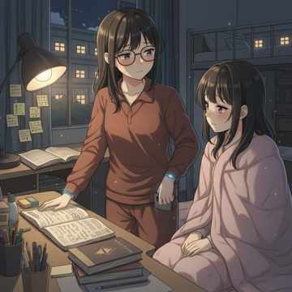 | C:\Users\User\Desktop\DN-main\DN-experiment-2.0\theme_005_game_1776419026_gflx4b\game_1776419026_gflx4b_003.png | 我看着苏雨薇红肿的眼睛，心中涌起一阵坚定。"雨薇，我有个提议。"我轻轻握住她的手，"我们一起复习吧，互相帮助度过这个难关。" | 我看着苏雨薇红肿的眼睛，心中涌起一阵坚定。"雨薇，我有个提议。"我轻轻握住她的手，"我们一起复习吧，互相帮助度过这个难关。" 苏雨薇愣了一下，眼中闪过一丝惊讶。"可是晚星，你自己的复习任务也很重啊。我不想拖累你。" "不会的。"我摇摇头，通过共鸣感知，我能感受到她内心深处那一丝希望正在萌芽，"其实我在魔法理论上也有很多不懂的地方。你的基础比我扎实，我们可以互补。而且，"我顿了顿，"有时候教别人反而能帮助自己更好地理解知识点。" 苏雨薇用纸巾擦了擦眼泪，声音还带着鼻音："真的吗？可是我的魔力等级那么低，理论课也总是勉强及格。" "魔力等级不代表理论理解能力。"我起身走到书桌前，拿起她的笔记本翻了翻，"你看，你的笔记记得这么详细，连我都没注意到的细节你都标注了。这说明你很用心，只是缺少信心而已。" 确实，苏雨薇的笔记工整细致，各种颜色的标记清晰地标出了重点难点，比我那本潦草的笔记要好太多。 "那我们从哪里开始？"苏雨薇坐起身来，眼中的绝望开始被一丝希望替代。 我看了看时间，已经快十一点了。"明天上午就是魔法理论考试，我们先把最基础的魔力循环原理过一遍吧。我的共鸣感知在这方面有优势，可以帮你理解不同魔法流派的能量特征。" 就在这时，我的手机又响了一下。陈墨轩发来第三条消息："宿舍楼下有夜宵摊，要不要一起吃点东西？复习也要注意身体。"这次的消息让我感到更加不安，仿佛他在刻意关注着我们的动向。 苏雨薇注意到我的表情变化："怎么了？" "没什么，就是有同学发消息。"我收起手机，"我们开始吧。先从第三章的基础理论开始，你觉得哪个部分最难理解？" | 主角及当前段落中出现的关键人物。参考要求：苏雨薇-配角1 sitting on the edge of the bed, eyes still slightly swollen, faint remaining tears on eyelashes, eyes filled with faint hope, looking towards the protagonist | 当前段落中推动剧情的关键物体；若画面缺失核心物体，请降分。 | 我看着苏雨薇红肿的眼睛，心中涌起一阵坚定。"雨薇，我有个提议。"我轻轻握住她的手，"我们一起复习吧，互相帮助度过这个难关。" 场景要求：late night St. Elena Magic Academy female dorm room；desk stacked with magic theory textbooks and stationery；sticky notes with magic formulas pasted on the wall above the desk 动作/构图要求：rule of thirds composition, protagonist positioned at the right third of the frame, 苏雨薇-配角1 positioned at the left third of the frame；clear focal point on the two characters' interaction；no cluttered irrelevant elements in the frame | 如无特别说明，只评价本行图片与当前场景/剧情段落是否一致。 | 否
IMG_0028 | 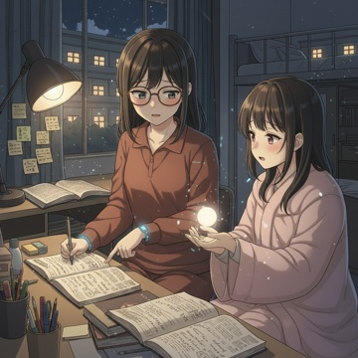 | C:\Users\User\Desktop\DN-main\DN-experiment-2.0\theme_005_game_1776419026_gflx4b\game_1776419026_gflx4b_004.png | 我将手机调成静音，放在一旁。"没什么重要的，我们专心复习吧。"我在苏雨薇身边坐下，翻开她的魔法理论教材。 深夜的宿舍楼很安静，只有远处偶尔传来的脚步声和关门声。苏雨薇的台灯在桌面投下温暖的光圈，照亮了摊开的书本和密密麻麻的笔记。我能感受到她情绪的微妙变化从刚才的绝望逐渐转向一种谨慎的希望。 | 我将手机调成静音，放在一旁。"没什么重要的，我们专心复习吧。"我在苏雨薇身边坐下，翻开她的魔法理论教材。 深夜的宿舍楼很安静，只有远处偶尔传来的脚步声和关门声。苏雨薇的台灯在桌面投下温暖的光圈，照亮了摊开的书本和密密麻麻的笔记。我能感受到她情绪的微妙变化从刚才的绝望逐渐转向一种谨慎的希望。 "魔力循环原理其实就像血液循环一样。"我指着书上的图解，"你看，魔力从施法者的核心区域出发，通过特定的路径流动，最终回到起点形成闭环。不同的魔法流派，循环路径是不一样的。" 苏雨薇点点头，拿起笔在书上做标记。"我一直搞不清楚元素系和心灵系的区别。" "这个我可以帮你。"我闭上眼睛，启动共鸣感知，"你试着施展一个简单的光球术，我来感受一下你的魔力流动。" 苏雨薇有些紧张地伸出手，掌心缓缓浮现出一个微弱的光球。通过共鸣感知，我能清晰地"看到"她的魔力循环有些地方流动顺畅，但在几个关键节点出现了阻滞。 "你的问题在这里。"我轻轻握住她的手腕，"第三个循环节点，你的魔力流动有些不稳定。这通常是因为对元素亲和度的理解不够深入。" 苏雨薇睁大眼睛："你真的能感受到？这太神奇了！" "每个人的魔力都有独特的'味道'。"我松开手，"你的魔力很温和，适合辅助类法术。但你一直在强迫自己学攻击性法术，所以才会觉得吃力。" 我们就这样一点一点地梳理着理论知识。苏雨薇的理解力其实很不错，只是缺乏信心和正确的指导。时间不知不觉过去了一个多小时，她的笔记本上又增加了许多新的标注。 "晚星，谢谢你。"苏雨薇放下笔，眼中的疲惫中带着一丝光亮，"我感觉自己好像真的理解了一些以前搞不懂的地方。" 我看了看时间，已经快十二点半了。明天上午九点就是考试，我们都需要休息了。但看着苏雨薇重新燃起的学习热情，我知道这个选择是对的。 | 主角及当前段落中出现的关键人物。参考要求：苏雨薇-配角1 sitting on the other side of the desk；苏雨薇-配角1 palm facing up with a faint glowing small light ball floating above；苏雨薇-配角1 eyes wide with surprise and faint hope, slight tired look on face | 当前段落中推动剧情的关键物体；若画面缺失核心物体，请降分。 | 我将手机调成静音，放在一旁。"没什么重要的，我们专心复习吧。"我在苏雨薇身边坐下，翻开她的魔法理论教材。 深夜的宿舍楼很安静，只有远处偶尔传来的脚步声和关门声。苏雨薇的台灯在桌面投下温暖的光圈，照亮了摊开的书本和密密麻麻的笔记。我能感受到她情绪的微妙变化从刚才的绝望逐渐转向一种谨慎的希望。 场景要求：late night St. Elena Magic Academy female dorm room；desk covered with open magic theory textbooks and notebooks filled with dense notes；warm circular light cast by desk lamp on the desktop 动作/构图要求：rule of thirds composition；two characters positioned at the center of the frame on both sides of the desk；clear focal point on the interaction between protagonist and 苏雨薇-配角1, and the open magic textbook | 如无特别说明，只评价本行图片与当前场景/剧情段落是否一致。 | 否
IMG_0029 | 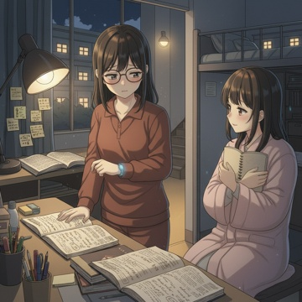 | C:\Users\User\Desktop\DN-main\DN-experiment-2.0\theme_005_game_1776419026_gflx4b\game_1776419026_gflx4b_005.png | 我看着苏雨薇疲惫但重新燃起希望的眼神，心中涌起一阵温暖。但理智告诉我，现在最重要的是让她好好休息。 "雨薇，时间不早了。"我轻声说道，合上她面前的教材，"明天上午九点就要考试，你现在需要充足的睡眠，这样大脑才能在考试时保持最佳状态。" | 我看着苏雨薇疲惫但重新燃起希望的眼神，心中涌起一阵温暖。但理智告诉我，现在最重要的是让她好好休息。 "雨薇，时间不早了。"我轻声说道，合上她面前的教材，"明天上午九点就要考试，你现在需要充足的睡眠，这样大脑才能在考试时保持最佳状态。" 苏雨薇看了看时钟，有些不舍地点点头："你说得对，我确实有点困了。"她伸了个懒腰，收拾着桌上的笔记本，"今天晚上真的谢谢你，晚星。如果没有你的帮助，我可能真的要放弃了。" "别这么说。"我站起身，帮她整理散落的笔记，"你本来就很有天赋，只是缺少正确的方法而已。明天考试的时候，记住我们今晚复习的要点，相信自己。" 苏雨薇将笔记本抱在胸前，眼中闪烁着感激的光芒："我会的。那你也早点回去休息吧，你明天也有考试。" 我点点头，收拾起自己的东西。宿舍楼的走廊里很安静，只有几盏应急灯还在发出微弱的光。走到门口时，苏雨薇突然叫住了我。 "晚星，"她的声音有些犹豫，"其实我一直想问你，你的共鸣感知能力会不会让你很累？我是说，总是能感受到别人的情绪状态。" 我停下脚步，回头看着她。在昏暗的灯光下，苏雨薇的表情显得格外认真。这个问题让我有些意外，也让我意识到她比我想象中更加细心和关心他人。 "有时候确实会。"我诚实地回答，"但今晚帮助你，让我觉得这个能力是有意义的。" 苏雨薇露出一个温暖的笑容："那就好。晚安，晚星。" "晚安。"我轻声回应，转身走向楼梯。 | 主角及当前段落中出现的关键人物。参考要求：苏雨薇-配角1 standing inside the dorm doorway, holding her study notebook to her chest；苏雨薇-配角1 has a soft grateful warm smile on her face, looking at the protagonist | 当前段落中推动剧情的关键物体；若画面缺失核心物体，请降分。 | 我看着苏雨薇疲惫但重新燃起希望的眼神，心中涌起一阵温暖。但理智告诉我，现在最重要的是让她好好休息。 "雨薇，时间不早了。"我轻声说道，合上她面前的教材，"明天上午九点就要考试，你现在需要充足的睡眠，这样大脑才能在考试时保持最佳状态。" 场景要求：dim quiet magic academy dormitory corridor；only a few wall-mounted emergency lights emit faint warm yellow light；distant corridor sections are shrouded in soft dark shadow 动作/构图要求：rule of thirds composition；protagonist positioned at the left third of the frame, 苏雨薇-配角1 positioned at the right third inside the dorm doorway；clear focal point on the two characters' upper bodies and faces | 如无特别说明，只评价本行图片与当前场景/剧情段落是否一致。 | 否
IMG_0030 | 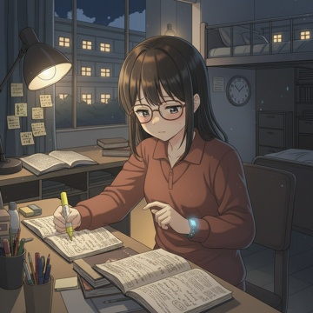 | C:\Users\User\Desktop\DN-main\DN-experiment-2.0\theme_005_game_1776419026_gflx4b\game_1776419026_gflx4b_006.png | 回到宿舍后，我轻轻推开门，生怕吵醒已经熟睡的室友。宿舍里很安静，只有空调的轻微嗡鸣声和远处偶尔传来的翻书声。我的桌子上堆满了各种教材和笔记本，在昏黄的台灯光下显得有些凌乱。 | 回到宿舍后，我轻轻推开门，生怕吵醒已经熟睡的室友。宿舍里很安静，只有空调的轻微嗡鸣声和远处偶尔传来的翻书声。我的桌子上堆满了各种教材和笔记本，在昏黄的台灯光下显得有些凌乱。 我放下帆布包，深深吸了一口气。帮助苏雨薇复习让我感到充实，但现在面对自己明天的考试，一种熟悉的焦虑感又开始在胸口蔓延。魔法理论考试涵盖的内容太多了，从基础的魔力构成原理到复杂的法阵绘制技巧，每一个知识点都需要精确掌握。 我拉开椅子坐下，开始整理桌上的资料。《魔法理论基础》的教材已经被我翻得有些破旧，页边写满了密密麻麻的笔记。我翻开第三章"魔力流动与控制"，这是明天考试的重点内容之一。看着那些复杂的图表和公式，我感到头有些疼。 "共鸣感知在理论考试中能帮到我什么呢？"我自言自语道，手指轻抚着手腕上的魔力感应手环。这个能力让我在帮助别人时如鱼得水，但面对纯粹的理论知识，它似乎没有太大用处。 我拿出荧光笔，开始标记重要的知识点。时钟指向了晚上十一点半，距离考试还有不到十个小时。虽然疲惫，但我知道现在每一分钟的复习都可能决定明天的成败。 | 主角及当前段落中出现的关键人物 | 当前段落中推动剧情的关键物体；若画面缺失核心物体，请降分。 | 回到宿舍后，我轻轻推开门，生怕吵醒已经熟睡的室友。宿舍里很安静，只有空调的轻微嗡鸣声和远处偶尔传来的翻书声。我的桌子上堆满了各种教材和笔记本，在昏黄的台灯光下显得有些凌乱。 场景要求：St. Elena Magic Academy student dorm interior at late night；desk piled with various magic textbooks and notebooks, slightly messy；worn open <<Magic Theory Basics>> textbook on desk, page margins full of dense handwritten notes 动作/构图要求：protagonist positioned slightly to the right of the center of the frame；desk occupies the lower half of the frame；rule of thirds composition, clear focal point on protagonist's review action | 如无特别说明，只评价本行图片与当前场景/剧情段落是否一致。 | 否
IMG_0031 |  | C:\Users\User\Desktop\DN-main\DN-experiment-2.0\theme_005_game_1776419026_gflx4b\game_1776419026_gflx4b_007.png | 我深吸一口气，将注意力完全集中在眼前的《魔法理论基础》上。翻开第三章"魔力流动与控制"，那些复杂的魔力回路图和流动方程式在台灯光下显得格外清晰。我拿起荧光笔，开始逐行标记重点内容。 | 我深吸一口气，将注意力完全集中在眼前的《魔法理论基础》上。翻开第三章"魔力流动与控制"，那些复杂的魔力回路图和流动方程式在台灯光下显得格外清晰。我拿起荧光笔，开始逐行标记重点内容。 "魔力的三种基本流动模式：线性流动、螺旋流动和脉冲流动"我轻声念着，手指沿着图表描绘魔力流动的轨迹。这些理论知识虽然枯燥，但确实是施法的基础。我想起今天帮助苏雨薇时感受到的那些魔力波动，开始尝试将理论与实际体验联系起来。 时间一分一秒地过去，我的笔记本上逐渐填满了要点总结和个人理解。"魔力流动的稳定性取决于施法者的精神集中度和魔力回路的完整性"这一点我深有体感，每次使用共鸣感知时，情绪波动确实会影响能力的稳定性。 当我翻到"高阶魔力控制技巧"这一节时，发现内容比想象中更加复杂。各种控制手法的理论基础、适用条件和潜在风险，每一项都需要精确记忆。我揉了揉有些酸痛的眼睛，看了看时钟已经接近凌晨十二点半了。 宿舍里依然安静，室友们都已经进入梦乡。我调整了一下台灯的角度，继续埋头复习。虽然疲惫，但这种专注学习的状态让我感到踏实，至少现在我在为自己的目标努力着。 | 主角及当前段落中出现的关键人物 | 当前段落中推动剧情的关键物体；若画面缺失核心物体，请降分。 | 我深吸一口气，将注意力完全集中在眼前的《魔法理论基础》上。翻开第三章"魔力流动与控制"，那些复杂的魔力回路图和流动方程式在台灯光下显得格外清晰。我拿起荧光笔，开始逐行标记重点内容。 场景要求：late night St. Elena Magic Academy student dormitory interior；dorm desk piled with magic textbooks and filled notebooks；roommates' beds in background with drawn curtains indicating they are asleep 动作/构图要求：protagonist positioned on the left third of the frame；rule of thirds composition, clear focal point on the open textbook and protagonist's hands；no cluttered distracting elements in the frame | 如无特别说明，只评价本行图片与当前场景/剧情段落是否一致。 | 否
IMG_0032 | 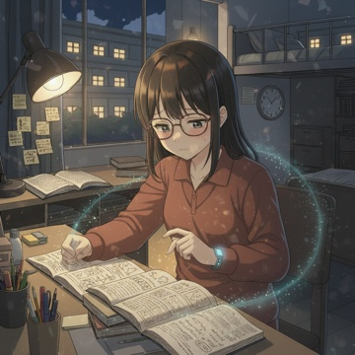 | C:\Users\User\Desktop\DN-main\DN-experiment-2.0\theme_005_game_1776419026_gflx4b\game_1776419026_gflx4b_008.png | 我翻到了"魔力控制的实践应用"这一章节，内容比之前的理论部分更加复杂。书页上密密麻麻地印着各种实际施法案例和控制技巧的详细说明。我调整了一下坐姿，让自己更加专注。 | 我翻到了"魔力控制的实践应用"这一章节，内容比之前的理论部分更加复杂。书页上密密麻麻地印着各种实际施法案例和控制技巧的详细说明。我调整了一下坐姿，让自己更加专注。 "基础魔力塑形练习：从点到线，从线到面"我一边读着，一边在笔记本上画出相应的图形。这些练习看起来简单，但每一步都需要精确的魔力控制。我想起自己使用共鸣感知时那种微妙的感觉，开始尝试理解书中描述的"魔力密度调节"概念。 突然，我感受到了一阵熟悉的魔力波动从隔壁宿舍传来。那是一种焦虑而混乱的情绪，夹杂着反复练习某个咒语时的挫败感。我皱了皱眉，这种强烈的情绪干扰让我很难集中注意力继续阅读。 我试着按照书中提到的"意识屏障构建法"来减弱共鸣感知的强度。闭上眼睛，想象在自己周围建立一道透明的屏障，让外界的情绪波动变得模糊一些。几分钟后，那种被动接收他人情绪的感觉确实减弱了不少。 重新睁开眼睛，我继续翻阅实践应用的内容。"魔力回路的个人化调整"这一节特别引起了我的注意。书中提到，每个人的魔力流动模式都有细微差别，标准的施法手法需要根据个人特点进行微调才能发挥最佳效果。我开始思考，我的共鸣感知能力是否也需要这种个人化的控制方式。 时钟已经指向了凌晨一点，但我感觉自己正在接近某个重要的理解突破点。这种将理论知识与个人能力相结合的学习方式，让我对明天的考试更有信心了。 | 主角及当前段落中出现的关键人物 | 当前段落中推动剧情的关键物体；若画面缺失核心物体，请降分。 | 我翻到了"魔力控制的实践应用"这一章节，内容比之前的理论部分更加复杂。书页上密密麻麻地印着各种实际施法案例和控制技巧的详细说明。我调整了一下坐姿，让自己更加专注。 场景要求：late night magic academy dorm interior, all roommates asleep in their bunks in the background；desk lamp emitting warm dim light as the only light source；clock on the desk showing 1 o'clock in the morning 动作/构图要求：protagonist positioned at the left third of the frame；desk with study materials occupies the lower half of the frame；clear focal point on the protagonist's face and the open magic textbook | 如无特别说明，只评价本行图片与当前场景/剧情段落是否一致。 | 否
IMG_0033 | 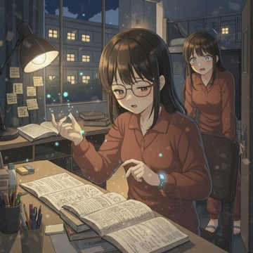 | C:\Users\User\Desktop\DN-main\DN-experiment-2.0\theme_005_game_1776419026_gflx4b\game_1776419026_gflx4b_009.png | 我深吸一口气，决定按照书中的方法尝试魔力塑形练习。将书本平摊在桌面上，我仔细阅读着"基础魔力塑形练习"的详细步骤说明。 "首先，感受体内魔力的自然流动，然后尝试将其引导至右手掌心。"我轻声念着书中的指导，闭上眼睛开始尝试。起初什么都感受不到，但渐渐地，我开始察觉到一种温暖的能量在体内缓缓流淌。这种感觉比使用共鸣感知时更加内敛，更加可控。 | 我深吸一口气，决定按照书中的方法尝试魔力塑形练习。将书本平摊在桌面上，我仔细阅读着"基础魔力塑形练习"的详细步骤说明。 "首先，感受体内魔力的自然流动，然后尝试将其引导至右手掌心。"我轻声念着书中的指导，闭上眼睛开始尝试。起初什么都感受不到，但渐渐地，我开始察觉到一种温暖的能量在体内缓缓流淌。这种感觉比使用共鸣感知时更加内敛，更加可控。 我小心翼翼地尝试将这股能量引导到右手，手掌心开始有了微微的发热感。睁开眼睛，我看到掌心上方隐约浮现出一个淡蓝色的光点，虽然微弱得几乎看不清，但确实存在着。 "接下来是将点扩展为线。"我继续按照书中的方法，试图让那个光点延伸。几次尝试后，光点开始颤抖着向外延展，形成了一条不太稳定的细线。虽然线条时断时续，但这已经比我预想的要好很多。 正当我准备尝试下一步时，宿舍门突然被轻轻推开了。我的室友艾米莉悄悄走了进来，看到我手中的魔力光线时，她的眼睛瞬间亮了起来。 "哇，林晚星，你在练习魔力塑形吗？"艾米莉压低声音问道，"我刚才在走廊里感受到了魔力波动，没想到是从我们宿舍传出来的。" 我有些不好意思地收回了魔力，光线随即消散。"我在看魔法理论的实践应用部分，想试试书中的练习方法。你怎么这么晚还没睡？" 艾米莉在自己的床边坐下，神情有些疲惫。"睡不着，明天的魔法史考试让我压力很大。不过看到你在这么认真地练习，我觉得自己也应该再努力一点。"她停顿了一下，"你的魔力塑形看起来比我想象的要稳定，是因为你的共鸣感知能力吗？" | 主角及当前段落中出现的关键人物。参考要求：艾米莉-配角1 standing at the right side of the frame at the dorm door, just pushed the door open；艾米莉-配角1 wears the same style academy dorm loungewear, looks tired but eyes are bright with surprise；艾米莉-配角1 faces the protagonist, body slightly leaning forward as she just walked in quietly | 当前段落中推动剧情的关键物体；若画面缺失核心物体，请降分。 | 我深吸一口气，决定按照书中的方法尝试魔力塑形练习。将书本平摊在桌面上，我仔细阅读着"基础魔力塑形练习"的详细步骤说明。 "首先，感受体内魔力的自然流动，然后尝试将其引导至右手掌心。"我轻声念着书中的指导，闭上眼睛开始尝试。起初什么都感受不到，但渐渐地，我开始察觉到一种温暖的能量在体内缓缓流淌。这种感觉比使用共鸣感知时更加内敛，更加可控。 场景要求：St. Elena Magic Academy girls' dorm interior at late night；open magic theory textbook spread on the wooden desk；notebook with sketched mana shaping graphics placed beside the textbook 动作/构图要求：protagonist positioned on the left third of the frame, 艾米莉-配角1 positioned on the right third of the frame；clear focal point on the interaction between the two characters；no cluttered extra elements in the frame, only key props related to the plot are retained | 如无特别说明，只评价本行图片与当前场景/剧情段落是否一致。 | 否
IMG_0034 | 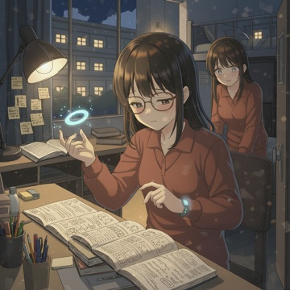 | C:\Users\User\Desktop\DN-main\DN-experiment-2.0\theme_005_game_1776419026_gflx4b\game_1776419026_gflx4b_010.png | 我点了点头，重新将注意力转回到魔力塑形练习上。"是的，共鸣感知确实有帮助。我能更清楚地感受到魔力的流动状态，这让我在控制时更有把握。" | 我点了点头，重新将注意力转回到魔力塑形练习上。"是的，共鸣感知确实有帮助。我能更清楚地感受到魔力的流动状态，这让我在控制时更有把握。" 艾米莉好奇地凑近了一些，"能再演示一下吗？我也在学魔力塑形，但总是掌握不好稳定性。" 我重新摊开书本，按照刚才的方法再次引导魔力到掌心。这一次，由于有了之前的经验，光点出现得更快也更稳定。我小心地将光点延展成线，然后尝试书中下一步的练习将线条弯曲成简单的几何形状。 "试着让线条形成一个圆形。"我轻声念着书中的指导，专注地控制着魔力的流向。淡蓝色的光线开始缓缓弯曲，虽然形状还不够圆润，边缘也有些颤抖，但确实形成了一个大致的圆环。 艾米莉眼中闪过一丝羡慕，"你的控制力真的很好。我练习了好几周，连稳定的直线都很难维持。"她停顿了一下，神情变得有些复杂，"其实我一直想问你，你的共鸣感知能力会不会有什么副作用？我听说有些特殊天赋会给使用者带来负担。" 我保持着魔力塑形的同时回答道："确实会有一些影响。在人多的地方容易感到疲惫，而且很难完全屏蔽他人的情绪波动。"说着，我尝试将圆形进一步塑造成更复杂的形状，"不过在学习魔法时，这种感知确实很有用。" 正当我准备尝试书中提到的"双线交织"技巧时，艾米莉突然开口："林晚星，我能请你帮个忙吗？明天的魔法史考试我真的很担心，如果你愿意的话能不能和我一起复习？我知道你也很忙，但是" | 主角及当前段落中出现的关键人物。参考要求：艾米莉-配角1 sitting on the edge of her own bed on the right side of the frame；艾米莉-配角1 leans slightly forward towards the protagonist, eyes showing envy and faint hesitant complex emotion；艾米莉-配角1 wears the same style of academy dorm loungewear | 当前段落中推动剧情的关键物体；若画面缺失核心物体，请降分。 | 我点了点头，重新将注意力转回到魔力塑形练习上。"是的，共鸣感知确实有帮助。我能更清楚地感受到魔力的流动状态，这让我在控制时更有把握。" 场景要求：late-night St. Elena Magic Academy girls' dorm room；dim warm desk lamp illuminates the desktop area；dorm beds and daily items are in the dim background 动作/构图要求：protagonist occupies the left two-thirds of the frame, 艾米莉-配角1 occupies the right one-third of the frame；rule of thirds composition；clear focal point on the magic ring and the interaction between two characters | 如无特别说明，只评价本行图片与当前场景/剧情段落是否一致。 | 否
IMG_0035 | 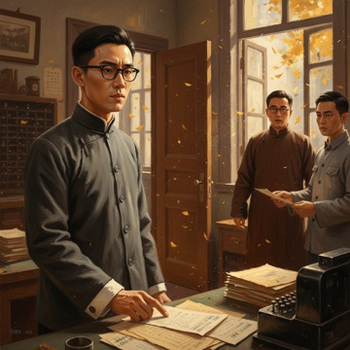 | C:\Users\User\Desktop\DN-main\DN-experiment-2.0\theme_006_game_1776419299_05783f\game_1776419299_05783f_001.png | 年深秋的上海，梧桐叶正黄。我推开电报局二楼技术部的木门，熟悉的滴答声立刻涌入耳中那是莫尔斯电码敲击的节拍，平日里如音乐般规律，今天却显得格外刺耳。 | 年深秋的上海，梧桐叶正黄。我推开电报局二楼技术部的木门，熟悉的滴答声立刻涌入耳中那是莫尔斯电码敲击的节拍，平日里如音乐般规律，今天却显得格外刺耳。 "林致远，你来得正好。"主管陈德昌从办公桌后抬起头，镜片后的眼神透着焦虑，"昨夜又出事了，这次是怡和洋行的一笔大单，五万大洋的茶叶订单，电报内容被人篡改了。" 我调整了一下黑框眼镜，走向自己的工作台。桌上堆满了电报纸条，有些边缘已经泛黄，有些还散发着刚从电报机上撕下的墨水味。"这已经是本月第四起了。"我翻看着记录，心中的不安越来越重，"篡改手法很专业，不是普通的恶作剧。" "上头催得紧，租界工部局那边也在施压。"陈德昌站起身，走到窗边，"你是我们这里最好的技术员，这事只能靠你了。但是"他停顿了一下，声音压低，"查是要查，但别查得太深，明白我的意思吗？" 我的手指在电报纸上停住了。窗外传来黄包车夫的吆喝声，混杂着汽车的喇叭声，这座城市依然繁忙如常，可我却感到一阵莫名的寒意。陈主管的话里有话，而这些被篡改的电报背后，似乎隐藏着比技术故障更复杂的东西。 "林先生，您看这个。"年轻的报务员小王走过来，递给我一张刚收到的电报，"发送方是德昌洋行，但接收方说从未收到过这样的内容。" 我接过电报，仔细端详着上面的字符。表面上看是普通的商业往来，但其中几个词汇的用法很奇怪，像是在传递某种暗号。我的心跳加快了，这不仅仅是简单的篡改案，更像是有人在利用电报系统进行某种秘密通讯。 | 主角及当前段落中出现的关键人物。参考要求：陈德昌-配角1 standing by the window wearing dark brown long gown, with glasses, anxious expression；小王-配角2 standing on the right side of the protagonist, wearing light gray work uniform, holding a telegram to hand over | 木门 | 年深秋的上海，梧桐叶正黄。我推开电报局二楼技术部的木门，熟悉的滴答声立刻涌入耳中那是莫尔斯电码敲击的节拍，平日里如音乐般规律，今天却显得格外刺耳。 场景要求：second floor technical department of Shanghai telegraph office in late autumn；half-open solid wood door at the rear of the room；workbench covered with stacks of yellowed old telegrams and fresh new telegrams 动作/构图要求：protagonist positioned slightly left of the frame center；陈德昌-配角1 positioned at the right side of the frame near the window；小王-配角2 positioned on the right side of the protagonist close to the foreground | 如无特别说明，只评价本行图片与当前场景/剧情段落是否一致。 | 否
IMG_0036 | 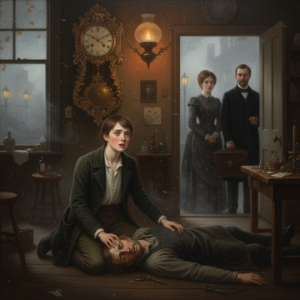 | C:\Users\User\Desktop\DN-main\DN-experiment-2.0\theme_012_game_1776419613_9xv3kl\game_1776419613_9xv3kl_001.png | 深秋的伦敦黄昏，雾气弥漫的街道上传来急促的脚步声。我匆忙推开哈里森钟表作坊的木门，铜铃发出清脆的响声，但迎接我的不是往日父亲温和的问候，而是一片死寂。 | 深秋的伦敦黄昏，雾气弥漫的街道上传来急促的脚步声。我匆忙推开哈里森钟表作坊的木门，铜铃发出清脆的响声，但迎接我的不是往日父亲温和的问候，而是一片死寂。 作坊内昏暗的煤气灯光摇曳着，投射出长长的阴影。工作台上散落着半完成的怀表零件，精密的齿轮和发条在微弱的光线下闪着冷光。空气中弥漫着机油和金属的味道，还有一丝令人不安的药水气息。 "父亲？"我轻声呼唤，声音在狭小的空间里显得格外突兀。 从后屋传来微弱的呻吟声，我的心瞬间沉到了谷底。推开通往起居室的门，眼前的景象让我几乎无法呼吸父亲倒在地上，右半边身体无力地瘫软着，嘴角歪斜，眼神涣散却充满痛苦。 "艾德华"他艰难地挤出几个字，声音含糊不清，"作坊" 我跪在父亲身边，颤抖的手触摸着他冰冷的额头。这个曾经双手稳如磐石、能够制作出最精密钟表的男人，如今连说话都变得困难。房间里的座钟依然在滴答作响，但时间仿佛在这一刻停止了。 邻居威尔逊太太闻声赶来，她的脸色苍白，"艾德华，我刚才听到响声就过来看看。你父亲大概一个小时前突然倒下的，我已经派人去叫医生了。" 医生匆忙赶到，经过简单检查后摇了摇头，"中风，而且情况不太乐观。右半身可能会长期瘫痪，需要人全天照料。" 我望着父亲无助的眼神，再看看作坊里那些等待修理的钟表，心中涌起一阵绝望。家族传承了三代的钟表作坊，我即将获得大师认证的梦想，还有那些依赖我们手艺的老客户一切都在这个黄昏发生了改变。 窗外的雾气越来越浓，街上的煤气灯一盏盏亮起，而我知道，从今晚开始，我必须独自承担起这个家的重量。 | 主角及当前段落中出现的关键人物。参考要求：父亲-配角1 collapsed on the wooden floor at the center of lower frame, right half of body paralyzed, mouth slanted, eyes filled with pain, wearing a worn dark work apron；威尔逊太太-配角2 standing at the living room door on the right side of frame, face pale with worry, wearing a dark floral vintage house dress；医生-配角3 standing beside 威尔逊太太-配角2 on the far right of frame, wearing a dark formal suit, carrying a leather medical bag, expression solemn | 木门 | 深秋的伦敦黄昏，雾气弥漫的街道上传来急促的脚步声。我匆忙推开哈里森钟表作坊的木门，铜铃发出清脆的响声，但迎接我的不是往日父亲温和的问候，而是一片死寂。 场景要求：dim small living room inside vintage clock workshop；dark wooden floor with faint scratch marks from long-term use；old carved pendulum clock standing against the wall 动作/构图要求：protagonist positioned on the left side of the frame；父亲-配角1 lying on the floor at the center of the frame as core focal point；威尔逊太太-配角2 and 医生-配角3 standing at the door on the right side of the frame | 如无特别说明，只评价本行图片与当前场景/剧情段落是否一致。 | 否
IMG_0037 | 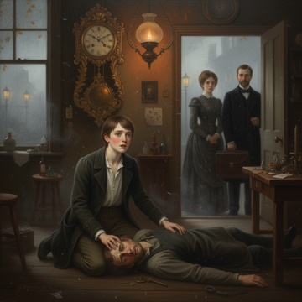 | C:\Users\User\Desktop\DN-main\DN-experiment-2.0\theme_012_game_1776419613_9xv3kl\game_1776419613_9xv3kl_002.png | 我深吸一口气，强迫自己冷静下来。父亲现在最需要的是专业的医疗照护，而不是我的慌乱。我轻抚着父亲的手，感受到他微弱但依然存在的握力。 | 我深吸一口气，强迫自己冷静下来。父亲现在最需要的是专业的医疗照护，而不是我的慌乱。我轻抚着父亲的手，感受到他微弱但依然存在的握力。 "威尔逊太太，谢谢您。"我转向这位善良的邻居，"请问您知道附近哪里有专业的护理人员吗？父亲需要有人全天照料。" 威尔逊太太点点头，她的眼中闪烁着同情的光芒。"我认识一位叫玛莎的护士，她之前照料过街区里几位老人。人很细心，收费也算公道。不过"她犹豫了一下，"这样的护理费用不便宜，一个月至少需要三镑。" 三镑这几乎是作坊一个月的净收入。我的心再次沉了下去，但看着父亲痛苦的表情，我知道没有选择的余地。 医生收拾着医疗器具，语气温和但直接："哈里森先生，您父亲的情况需要专业护理。除了日常起居照料，还需要定期的康复训练。如果护理得当，他的右手可能会恢复一些功能，但这需要时间和耐心。" 我点点头，脑海中已经开始盘算着家中的积蓄。祖父留下的那只金怀表，还有作坊里的一些贵重工具，如果必要的话 "我去联系玛莎。"威尔逊太太主动提议，"她住得不远，今晚就能过来。" 父亲艰难地抬起左手，颤抖着指向工作台的方向。"作坊不能"他的话语断断续续，但我明白他的担忧。 "父亲，您安心养病。作坊的事情我会处理好的。"我握住他的手，尽量让声音听起来坚定，尽管内心充满了不确定。 夜幕完全降临，煤气灯的光芒在雾气中显得朦胧。我知道从今晚开始，一切都将改变。护理费用、作坊经营、客户维系这些重担现在都压在了我一个人的肩膀上。 | 主角及当前段落中出现的关键人物。参考要求：父亲-配角1 lying on the wooden bed, right half of body paralyzed, face pale with pain, left hand trembling slightly；威尔逊太太-配角2 standing on the left side of the room, wearing dark floral cotton dress, eyes full of sympathy, preparing to leave to contact the nurse；医生-配角3 standing near the door, packing his medical bag, expression gentle and serious | 当前段落中推动剧情的关键物体；若画面缺失核心物体，请降分。 | 我深吸一口气，强迫自己冷静下来。父亲现在最需要的是专业的医疗照护，而不是我的慌乱。我轻抚着父亲的手，感受到他微弱但依然存在的握力。 场景要求：victorian london clock workshop connected to small living room；workbench with scattered half-finished pocket watch parts and precision gears；wooden walls lined with ticking vintage clocks 动作/构图要求：protagonist positioned in the center of the frame；父亲-配角1 lying on the bed at the right side of the protagonist；威尔逊太太-配角2 standing on the left side of the frame near the door | 如无特别说明，只评价本行图片与当前场景/剧情段落是否一致。 | 否
IMG_0038 | 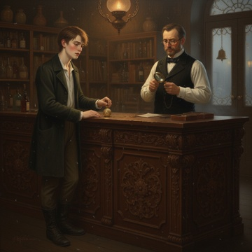 | C:\Users\User\Desktop\DN-main\DN-experiment-2.0\theme_012_game_1776419613_9xv3kl\game_1776419613_9xv3kl_003.png | 我站在工作台前，颤抖的手轻抚着祖父的金怀表。这只怀表陪伴了我们家族三代人，表面上精美的雕花在煤气灯下闪闪发光，内部的机械结构更是祖父毕生技艺的结晶。我能感受到它内部齿轮的完美契合，每一个零件都承载着家族的记忆和传承。 | 我站在工作台前，颤抖的手轻抚着祖父的金怀表。这只怀表陪伴了我们家族三代人，表面上精美的雕花在煤气灯下闪闪发光，内部的机械结构更是祖父毕生技艺的结晶。我能感受到它内部齿轮的完美契合，每一个零件都承载着家族的记忆和传承。 "这是必须的。"我对自己轻声说道，努力压下心中的不舍。父亲需要专业护理，而我们现在没有其他选择。 我小心翼翼地将怀表放入怀中，走向门外。夜晚的伦敦街道笼罩在薄雾中，煤气路灯投下昏黄的光圈。我知道在贝克街附近有一家信誉良好的当铺，老板汤普森先生是个识货的人，应该能给出公道的价格。 二十分钟后，我推开了当铺的门。铜铃发出清脆的响声，汤普森先生从柜台后抬起头来。他是个五十多岁的中年人，戴着厚厚的眼镜，多年的典当生意让他练就了一双识别真伪的慧眼。 "哈里森先生，这么晚了还来我这里，一定是有急事吧？"汤普森先生的语气中带着关切。 我深吸一口气，从怀中取出金怀表，轻轻放在柜台上。"汤普森先生，我需要用这个换些现金。我父亲病了，需要护理费用。" 汤普森先生拿起怀表，仔细端详着。他打开表盖，用放大镜观察内部的机械结构，不时发出赞叹的声音。"这是真正的艺术品，哈里森先生。你祖父的手艺确实非同凡响。"他停顿了一下，"按照目前的市价，我可以给你四镑十先令。" 这个价格比我预期的要高一些，足够支付玛莎一个多月的护理费用。但看着祖父的怀表即将离开我们家族，我的心情复杂难言。 | 主角及当前段落中出现的关键人物。参考要求：汤普森-配角3 standing behind the counter, 50-year-old middle-aged man wearing thick round glasses, holding the gold pocket watch and magnifying glass to examine it carefully；汤普森-配角3 wearing dark formal vest and clean white shirt, expression focused and full of appreciation for the pocket watch craftsmanship | 当前段落中推动剧情的关键物体；若画面缺失核心物体，请降分。 | 我站在工作台前，颤抖的手轻抚着祖父的金怀表。这只怀表陪伴了我们家族三代人，表面上精美的雕花在煤气灯下闪闪发光，内部的机械结构更是祖父毕生技艺的结晶。我能感受到它内部齿轮的完美契合，每一个零件都承载着家族的记忆和传承。 场景要求：ornate Victorian pawnshop interior with dark wooden shelves filled with various pawned antiques；heavy dark wood counter carved with delicate rococo patterns；wall-mounted gas lamp casting warm yellow light over the counter 动作/构图要求：protagonist positioned on the left side of the frame；汤普森-配角3 positioned on the right side of the frame behind the counter；gold pocket watch placed at the center of the counter as the core visual focal point | 如无特别说明，只评价本行图片与当前场景/剧情段落是否一致。 | 否
IMG_0039 | 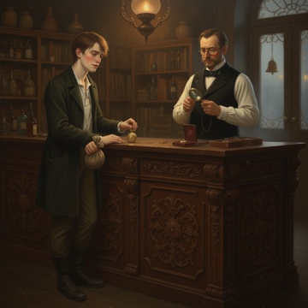 | C:\Users\User\Desktop\DN-main\DN-experiment-2.0\theme_012_game_1776419613_9xv3kl\game_1776419613_9xv3kl_004.png | 我深吸一口气，点了点头。"好的，汤普森先生，我接受这个价格。" 汤普森先生从抽屉里取出一个小皮袋，仔细数出四镑十先令放在柜台上。金币和银币在煤气灯下闪着微光，这些钱足够支付玛莎一个多月的护理费用。他又拿出一张当票，用钢笔仔细填写着相关信息。 | 我深吸一口气，点了点头。"好的，汤普森先生，我接受这个价格。" 汤普森先生从抽屉里取出一个小皮袋，仔细数出四镑十先令放在柜台上。金币和银币在煤气灯下闪着微光，这些钱足够支付玛莎一个多月的护理费用。他又拿出一张当票，用钢笔仔细填写着相关信息。 "哈里森先生，这是当票，上面记录了怀表的详细信息和赎回条件。"汤普森先生将当票递给我，"如果您在六个月内想要赎回，需要支付五镑。超过期限的话"他停顿了一下，语气变得温和，"我知道这对您来说不容易，但这确实是一件珍贵的传家宝。" 我接过当票，小心翼翼地折叠好放入马甲口袋。看着祖父的怀表静静地躺在汤普森先生手中，我感到胸口一阵紧缩。这只怀表见证了我们家族三代人的时光，现在却要暂时离开我们。 "谢谢您，汤普森先生。"我拿起钱袋，感受着它的重量，"这些钱对我们家来说非常重要。" 汤普森先生将怀表小心地放入一个绒布盒子里。"我会好好保管它的，哈里森先生。希望您能早日将它赎回。" 走出当铺，夜晚的冷风吹在脸上，我紧握着钱袋。虽然解决了眼前的燃眉之急，但心中的沉重感并未减轻。现在我需要考虑下一步该怎么办，是直接回家安排玛莎明天开始护理工作，还是先去医院了解父亲的最新情况。 | 主角及当前段落中出现的关键人物。参考要求：汤普森-配角1 standing behind the counter on the right side of the frame, 50s, wearing thick round glasses, dark formal suit, holding the carved gold pocket watch about to put it into a flannel box | 马 | 我深吸一口气，点了点头。"好的，汤普森先生，我接受这个价格。" 汤普森先生从抽屉里取出一个小皮袋，仔细数出四镑十先令放在柜台上。金币和银币在煤气灯下闪着微光，这些钱足够支付玛莎一个多月的护理费用。他又拿出一张当票，用钢笔仔细填写着相关信息。 场景要求：victorian pawnshop interior with ornate carved wooden counter；walls lined with locked display cabinets holding various pawned items；carved wooden shelves stacked with leather boxes and vintage items 动作/构图要求：protagonist positioned on left half of the frame；汤普森-配角1 positioned on right half of the frame behind counter；central focal point is the gold family heirloom pocket watch between the two characters | 如无特别说明，只评价本行图片与当前场景/剧情段落是否一致。 | 否
IMG_0040 | 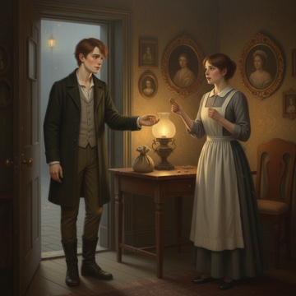 | C:\Users\User\Desktop\DN-main\DN-experiment-2.0\theme_012_game_1776419613_9xv3kl\game_1776419613_9xv3kl_005.png | 我快步走在回家的路上，手中紧握着钱袋，脚步声在石板路上回响。夜晚的伦敦街道笼罩在薄雾中，煤气路灯投下昏黄的光晕，远处偶尔传来马车轮子碾过石路的声音。四镑十先令的重量让我感到一丝安慰，至少眼前的危机暂时得到了缓解。 | 我快步走在回家的路上，手中紧握着钱袋，脚步声在石板路上回响。夜晚的伦敦街道笼罩在薄雾中，煤气路灯投下昏黄的光晕，远处偶尔传来马车轮子碾过石路的声音。四镑十先令的重量让我感到一丝安慰，至少眼前的危机暂时得到了缓解。 推开家门，我看到玛莎正坐在客厅的椅子上打盹，她听到开门声立刻惊醒，连忙站起身来。"哈里森先生，您回来了。您父亲刚才醒过一次，我给他喂了些水，现在又睡下了。" "谢谢你，玛莎。"我将钱袋放在桌上，从中取出一镑递给她，"这是你今天的辛苦费。我想和你商量一件事，从明天开始，你能否每天都来照顾我父亲？我可以支付你每天五先令的护理费用。" 玛莎接过钱币，眼中闪过一丝惊喜，但随即又露出担忧的神色。"哈里森先生，我当然愿意帮助您，但是每天五先令"她停顿了一下，"这对您来说是不是太大的负担了？我知道您家现在的情况不太好。" 我摇摇头，尽量让声音听起来坚定。"钱的问题你不用担心，我已经解决了。重要的是我父亲需要专业的照顾，而你有经验，我信任你。"我看向父亲的房间方向，"明天早上八点你能来吗？我需要去作坊处理一些事情。" 玛莎点点头，脸上露出了可靠的笑容。"当然可以，哈里森先生。我会准时到的，您放心去忙您的事情吧。" | 主角及当前段落中出现的关键人物。参考要求：玛莎-配角1 standing opposite the table across from the protagonist；玛莎-配角1 wearing plain cotton maid dress with simple apron；玛莎-配角1 holding the received pound coin in her hand | 马 | 我快步走在回家的路上，手中紧握着钱袋，脚步声在石板路上回响。夜晚的伦敦街道笼罩在薄雾中，煤气路灯投下昏黄的光晕，远处偶尔传来马车轮子碾过石路的声音。四镑十先令的重量让我感到一丝安慰，至少眼前的危机暂时得到了缓解。 场景要求：victorian london working class living room interior；worn dark wooden floorboards；small ornate rococo style wall frames holding faded family portraits 动作/构图要求：protagonist positioned on left side of the frame；玛莎-配角1 positioned on right side of the frame；wooden table at the center of the frame connecting the two characters | 如无特别说明，只评价本行图片与当前场景/剧情段落是否一致。 | 否
IMG_0041 | 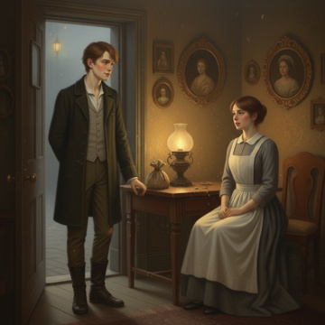 | C:\Users\User\Desktop\DN-main\DN-experiment-2.0\theme_012_game_1776419613_9xv3kl\game_1776419613_9xv3kl_006.png | 我看着玛莎脸上那种可靠而温和的表情，心中涌起一丝好奇。既然要将父亲托付给她，我觉得有必要更深入地了解她的背景。"玛莎，如果你不介意的话，我想了解一下你的护理经验。你之前照顾过类似情况的病人吗？" | 我看着玛莎脸上那种可靠而温和的表情，心中涌起一丝好奇。既然要将父亲托付给她，我觉得有必要更深入地了解她的背景。"玛莎，如果你不介意的话，我想了解一下你的护理经验。你之前照顾过类似情况的病人吗？" 玛莎在椅子上坐下，双手轻抚着围裙，神情变得认真起来。"哈里森先生，我很乐意告诉您。我从十六岁开始就在照顾病人了，那时我在圣巴塞洛缪医院做护工，跟着修女们学习基本的护理知识。"她的声音中带着一种朴实的自豪，"后来我嫁给了我丈夫，他是个码头工人，但三年前他在工作中受了重伤，半身瘫痪。我照顾了他整整两年，直到他去世。" 她停顿了一下，眼中闪过一丝哀伤，但很快又恢复了坚定。"在那段时间里，我学会了如何帮助病人翻身、清洁身体、喂食和服药。我还学会了观察病人的状态变化，什么时候需要叫医生，什么时候只是正常的波动。"玛莎看向父亲房间的方向，"您父亲的情况我见过类似的，中风后的护理需要耐心和细心，但只要方法得当，是可以让他保持相对舒适的状态的。" 我点点头，心中的担忧减轻了不少。"那你现在还在做护理工作吗？" "是的，自从丈夫去世后，我就靠这个维持生计。"玛莎的语气很平静，"我在附近几户人家都做过护理，主要是照顾老人和病人。邻居们都说我做得不错，您可以去打听打听。"她顿了顿，"说实话，哈里森先生，您愿意给我这个长期的工作机会，对我来说也是很重要的。这样我就不用到处奔波找零散的活儿了。" | 主角及当前段落中出现的关键人物。参考要求：玛莎-配角1 sitting on wooden chair opposite the protagonist；玛莎-配角1 hands gently resting on her clean white apron；玛莎-配角1 expression serious with faint traces of past sorrow and current steadiness | 当前段落中推动剧情的关键物体；若画面缺失核心物体，请降分。 | 我看着玛莎脸上那种可靠而温和的表情，心中涌起一丝好奇。既然要将父亲托付给她，我觉得有必要更深入地了解她的背景。"玛莎，如果你不介意的话，我想了解一下你的护理经验。你之前照顾过类似情况的病人吗？" 场景要求：victorian london ordinary family living room interior；worn dark wooden furniture with simple carvings；framed small decorative painting on plaster wall 动作/构图要求：protagonist positioned on left side of frame；玛莎-配角1 positioned on right side of frame sitting on chair；central focal point between the two characters | 如无特别说明，只评价本行图片与当前场景/剧情段落是否一致。 | 否
IMG_0042 | 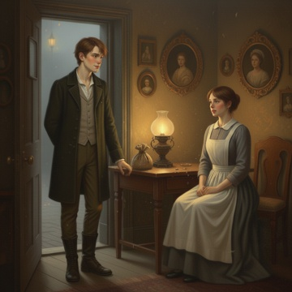 | C:\Users\User\Desktop\DN-main\DN-experiment-2.0\theme_012_game_1776419613_9xv3kl\game_1776419613_9xv3kl_007.png | 听到玛莎提到她丈夫的经历，我心中涌起一阵同情，但同时也意识到这可能是个了解她专业能力的好机会。我轻咳一声，尽量让语气听起来自然而不显得过于探究。"玛莎，我想问一个可能有些冒昧的问题。关于中风康复，你了解相关的知识吗？我是说，除了日常护理之外，是否还有一些帮助恢复的方法？" | 听到玛莎提到她丈夫的经历，我心中涌起一阵同情，但同时也意识到这可能是个了解她专业能力的好机会。我轻咳一声，尽量让语气听起来自然而不显得过于探究。"玛莎，我想问一个可能有些冒昧的问题。关于中风康复，你了解相关的知识吗？我是说，除了日常护理之外，是否还有一些帮助恢复的方法？" 玛莎的眼神变得更加专注，她缓缓点头。"哈里森先生，这个问题问得很好。"她的声音中带着一种经验丰富的沉稳，"虽然我丈夫不是中风，但我在照顾其他病人时确实遇到过几位中风的老人。我从圣巴塞洛缪医院的修女那里学到，中风后的康复需要循序渐进的活动。" 她停顿了一下，似乎在整理思路。"比如说，要经常帮助病人活动瘫痪一侧的手脚，即使他们自己动不了，也要帮他们做被动的屈伸运动，这样可以防止肌肉萎缩。还有就是要鼓励他们尝试说话，哪怕只是简单的词汇，多练习对恢复语言能力有帮助。"玛莎的表情变得认真起来，"当然，最重要的是要有耐心。有些病人可能永远不会完全恢复，但适当的护理可以让他们保持现有的功能，甚至有小幅度的改善。" 我仔细听着，心中对玛莎的专业性有了更深的认识。她不仅有实际的护理经验，还具备一定的医学常识，这让我对将父亲托付给她更加放心了。 | 主角及当前段落中出现的关键人物。参考要求：玛莎-配角1 sitting on the wooden chair on the right side of the frame；玛莎-配角1 wearing plain gray long dress with white linen apron；玛莎-配角1 has focused serious expression as she explains stroke rehabilitation knowledge | 当前段落中推动剧情的关键物体；若画面缺失核心物体，请降分。 | 听到玛莎提到她丈夫的经历，我心中涌起一阵同情，但同时也意识到这可能是个了解她专业能力的好机会。我轻咳一声，尽量让语气听起来自然而不显得过于探究。"玛莎，我想问一个可能有些冒昧的问题。关于中风康复，你了解相关的知识吗？我是说，除了日常护理之外，是否还有一些帮助恢复的方法？" 场景要求：Victorian London domestic living room interior with rococo decorative details；ornate carved wooden furniture with gilded trims；soft patterned wallpaper with floral motifs 动作/构图要求：protagonist positioned on the left side of the frame；玛莎-配角1 positioned on the right side of the frame；central focal point on the two characters' interaction | 如无特别说明，只评价本行图片与当前场景/剧情段落是否一致。 | 否
IMG_0043 | 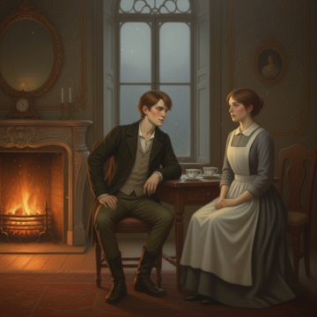 | C:\Users\User\Desktop\DN-main\DN-experiment-2.0\theme_012_game_1776419613_9xv3kl\game_1776419613_9xv3kl_008.png | 听到玛莎对中风康复的专业见解，我心中涌起一股希望。她的话语中透露出的经验和知识让我意识到，也许父亲的情况并非完全没有改善的可能。我深吸一口气，决定直接询问这个关键问题。 | 听到玛莎对中风康复的专业见解，我心中涌起一股希望。她的话语中透露出的经验和知识让我意识到，也许父亲的情况并非完全没有改善的可能。我深吸一口气，决定直接询问这个关键问题。 "玛莎，"我略微前倾身体，语气中带着谨慎的期待，"既然你对中风康复有这样的了解，我想问问你是否愿意尝试帮助我父亲进行一些康复训练？当然，这会是额外的工作，我会相应增加报酬。" 玛莎的眼神闪烁了一下，她似乎在仔细考虑这个提议。房间里的壁炉发出轻微的噼啪声，橘黄色的火光在她的脸上投下温暖的光影。她缓缓放下手中的茶杯，双手交叠在膝盖上。 "哈里森先生，"她的声音变得更加郑重，"我很感激您对我的信任。说实话，帮助病人康复一直是我最有成就感的工作之一。"她停顿了一下，眼中闪过一丝复杂的情绪，"我丈夫虽然不是中风，但我陪伴他度过康复期的经历让我深深理解，这个过程需要极大的耐心和专业知识。" 她站起身，走到窗边，凝视着外面逐渐暗淡的天空。"我愿意尝试，但我必须诚实地告诉您，每个病人的情况都不同，康复的程度也无法保证。有些人可能会有显著改善，有些人可能只能维持现状。"玛莎转过身看着我，"但如果您愿意给我这个机会，我会尽我所能帮助您的父亲。" | 主角及当前段落中出现的关键人物。参考要求：玛莎-配角1 standing near the window at the right side of the frame；玛莎-配角1 turning around to face the protagonist with solemn sincere expression；玛莎-配角1 wearing simple light gray cotton maid uniform | 当前段落中推动剧情的关键物体；若画面缺失核心物体，请降分。 | 听到玛莎对中风康复的专业见解，我心中涌起一股希望。她的话语中透露出的经验和知识让我意识到，也许父亲的情况并非完全没有改善的可能。我深吸一口气，决定直接询问这个关键问题。 场景要求：victorian style domestic living room with ornate rococo decorative details；burning fireplace on one side of the room emitting warm orange light；wooden living room table with white porcelain teacups placed on it 动作/构图要求：protagonist positioned on left side of the frame sitting at table；玛莎-配角1 positioned on right side of the frame standing near window；central focal point on the interaction between protagonist and 玛莎-配角1 | 如无特别说明，只评价本行图片与当前场景/剧情段落是否一致。 | 否
IMG_0044 | 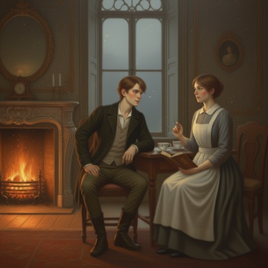 | C:\Users\User\Desktop\DN-main\DN-experiment-2.0\theme_012_game_1776419613_9xv3kl\game_1776419613_9xv3kl_009.png | 我点了点头，心中的希望更加坚定。"那么，玛莎，你能详细告诉我康复训练的具体方案吗？我想了解整个过程，这样我也能更好地配合你的工作。" | 我点了点头，心中的希望更加坚定。"那么，玛莎，你能详细告诉我康复训练的具体方案吗？我想了解整个过程，这样我也能更好地配合你的工作。" 玛莎重新坐回椅子，神情变得专业而认真。她从围裙口袋里取出一个小笔记本，翻到其中一页。"好的，哈里森先生，我来详细说明一下。"她清了清嗓子，"首先，我们需要评估您父亲目前的具体状况哪侧肢体受影响，肌肉力量如何，关节活动度怎样。" "根据我刚才的观察，"她继续说道，"您父亲主要是左侧肢体功能受损。我建议分三个阶段进行康复训练。第一阶段是被动运动，每天上午和下午各进行一次，每次约三十分钟。我会帮助他进行关节活动，防止肌肉萎缩和关节僵硬。" 玛莎翻过一页，指着笔记本上的内容。"第二阶段是辅助主动运动，当他的肌肉力量稍有恢复时，我会引导他尝试自主活动，但需要我的辅助。这个阶段可能需要几周到几个月的时间。"她抬起头看着我，"第三阶段是功能性训练，包括日常生活技能的重新学习，比如穿衣、进食、书写等精细动作。" "另外，"玛莎合上笔记本，"我还会进行一些简单的言语训练，虽然您父亲的言语功能似乎没有严重受损，但适当的练习有助于预防退化。每周我还建议安排两次短距离的步行训练，当然这需要等他的腿部力量有所恢复。" 壁炉的火光在她脸上跳跃，她的表情既专业又充满同情。"整个过程需要极大的耐心，哈里森先生。有些日子可能看不到明显进步，甚至可能出现倒退，但这都是正常的。重要的是坚持和鼓励。" | 主角及当前段落中出现的关键人物。参考要求：玛莎-配角1 sitting opposite the protagonist on the other side of the wooden table；玛莎-配角1 with professional yet compassionate expression, face illuminated by jumping fireplace light；玛莎-配角1 holding a small leather notebook in her hand, just finishing turning the pages | 当前段落中推动剧情的关键物体；若画面缺失核心物体，请降分。 | 我点了点头，心中的希望更加坚定。"那么，玛莎，你能详细告诉我康复训练的具体方案吗？我想了解整个过程，这样我也能更好地配合你的工作。" 场景要求：Victorian London domestic living room interior with rococo style decorative details；ornate carved wooden fireplace with burning flame inside；vintage wooden table with half-empty porcelain teacups placed on the surface 动作/构图要求：protagonist positioned on the left side of the frame；玛莎-配角1 positioned on the right side of the frame；wooden table between the two characters as the middle ground element | 如无特别说明，只评价本行图片与当前场景/剧情段落是否一致。 | 否
IMG_0045 | 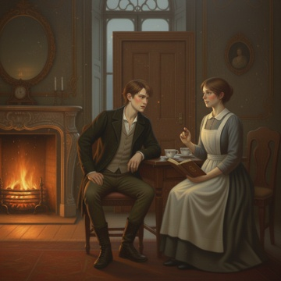 | C:\Users\User\Desktop\DN-main\DN-experiment-2.0\theme_012_game_1776419613_9xv3kl\game_1776419613_9xv3kl_010.png | 我深吸一口气，心中涌起一阵复杂的情绪。玛莎的专业解释让我对康复训练有了清晰的认识，但我还需要了解更多实际的细节。"玛莎，非常感谢你详细的说明。不过我还想知道，根据你的经验，像父亲这样的情况，大概需要多长时间才能看到明显的改善？还有，最终能恢复到什么程度？" | 我深吸一口气，心中涌起一阵复杂的情绪。玛莎的专业解释让我对康复训练有了清晰的认识，但我还需要了解更多实际的细节。"玛莎，非常感谢你详细的说明。不过我还想知道，根据你的经验，像父亲这样的情况，大概需要多长时间才能看到明显的改善？还有，最终能恢复到什么程度？" 玛莎沉默了片刻，她的表情变得更加谨慎。壁炉的火光在她脸上投下摇曳的阴影，让她看起来既温和又严肃。"哈里森先生，我必须诚实地告诉你，每个人的恢复情况都不相同。"她缓缓说道，"根据我过去照顾类似病人的经验，通常在开始训练后的第二到第三周，可能会看到一些细微的改善，比如肌肉张力的轻微增加，或者关节活动度的小幅提升。" 她停顿了一下，似乎在组织语言。"但是，哈里森先生，我必须让你有心理准备。中风后的康复是一个漫长的过程，可能需要几个月甚至更长的时间。而且，"她的声音变得更加轻柔，"完全恢复到病前状态的可能性并不大。我们的目标是尽可能地改善他的生活质量，让他能够进行一些基本的日常活动。" 房间里的气氛变得有些沉重。我能听到父亲房间里传来的轻微鼾声，那声音既让我安心，又让我心痛。玛莎继续说道："至于时间安排，我建议每天上午九点到九点半，下午三点到三点半进行训练。这样既不会过度疲劳，也能保证训练的连续性。周日可以适当休息，但简单的被动运动还是要坚持。" | 主角及当前段落中出现的关键人物。参考要求：玛莎-配角1 sitting on the opposite side of the wooden table；玛莎-配角1 with cautious yet gentle expression on her face；flickering fireplace shadows casting on 玛莎-配角1's face | 当前段落中推动剧情的关键物体；若画面缺失核心物体，请降分。 | 我深吸一口气，心中涌起一阵复杂的情绪。玛莎的专业解释让我对康复训练有了清晰的认识，但我还需要了解更多实际的细节。"玛莎，非常感谢你详细的说明。不过我还想知道，根据你的经验，像父亲这样的情况，大概需要多长时间才能看到明显的改善？还有，最终能恢复到什么程度？" 场景要求：rococo style Victorian domestic living room；carved ornate fireplace with burning warm orange flame；vintage solid wood table with delicate carvings on edge 动作/构图要求：protagonist positioned on the left side of the frame；玛莎-配角1 positioned on the right side of the frame；fireplace placed in the center of the background | 如无特别说明，只评价本行图片与当前场景/剧情段落是否一致。 | 否
IMG_0046 | 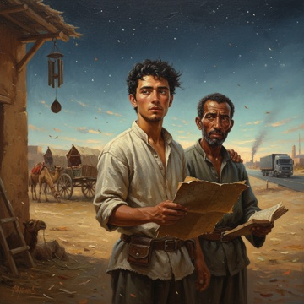 | C:\Users\User\Desktop\DN-main\DN-experiment-2.0\theme_018_game_1776419881_ts9erz\game_1776419881_ts9erz_001.png | 凌晨四点的沙漠边缘，星辰依旧闪烁在深蓝色的天幕上，但东方已经泛起微弱的鱼肚白。我站在家族商队的院落里，手中握着那张传承了三代的羊皮星图，感受着夜风中夹杂的沙粒轻抚过脸颊。院子里停着三辆骆驼车，车厢上的帆布在风中轻微摆动，发出细微的摩擦声。 | 凌晨四点的沙漠边缘，星辰依旧闪烁在深蓝色的天幕上，但东方已经泛起微弱的鱼肚白。我站在家族商队的院落里，手中握着那张传承了三代的羊皮星图，感受着夜风中夹杂的沙粒轻抚过脸颊。院子里停着三辆骆驼车，车厢上的帆布在风中轻微摆动，发出细微的摩擦声。 "艾力江，你又在看星图了。"父亲阿不都热依木的声音从身后传来，带着一丝疲惫和无奈。他走到我身边，深棕色的脸庞在星光下显得格外沧桑，"昨天晚上老马又来找我了，说要退出商队。" 我转过身看着父亲，他的眼中闪烁着复杂的情绪。这个曾经威风凛凛的商队首领，如今却为了几个队员的去留而彻夜难眠。院落角落里，几匹骆驼正在安静地咀嚼着干草，偶尔发出低沉的哼声，这声音曾经是我童年最熟悉的安眠曲。 "父亲，我们还有多少积蓄？"我问道，虽然心中已经有了答案。 父亲沉默了片刻，从怀中掏出一个破旧的账本，"够维持两个月的基本开销。如果再没有生意，我们就得卖掉一辆骆驼车了。"他的声音很轻，但每个字都像沙粒一样沉重地落在我心里。 远处传来汽车引擎的轰鸣声，一辆现代化的货车正沿着新修的公路驶向城市。那条路线曾经是我们家族商队的专属通道，如今却被钢铁和橡胶的怪兽占据。我握紧手中的星图，感受着羊皮上那些古老符号的纹理，它们记录着祖辈们在沙漠中开辟的每一条生命之路。 "儿子，我知道你在想什么。"父亲的手轻抚着我的肩膀，"但有些东西，不是说放弃就能放弃的。这些星图，这些路线，是我们祖先用生命换来的财富。" 晨风渐起，院子里的风铃发出清脆的响声。我看着手中的星图，那些密密麻麻的标记仿佛在诉说着家族的荣光与沉重。在现代化的冲击下，我们是该坚守传统，还是顺应时代的潮流？ | 主角及当前段落中出现的关键人物。参考要求：阿不都热依木-配角1 standing beside protagonist on the right side of frame；阿不都热依木-配角1 has deep brown weathered face, eyes filled with tired complex emotion；阿不都热依木-配角1 holding a worn old account book in one hand, the other resting on protagonist's shoulder | 马 | 凌晨四点的沙漠边缘，星辰依旧闪烁在深蓝色的天幕上，但东方已经泛起微弱的鱼肚白。我站在家族商队的院落里，手中握着那张传承了三代的羊皮星图，感受着夜风中夹杂的沙粒轻抚过脸颊。院子里停着三辆骆驼车，车厢上的帆布在风中轻微摆动，发出细微的摩擦声。 场景要求：desert edge caravan courtyard at 4 a.m.；deep navy blue sky with twinkling stars, faint fish-belly white on eastern horizon；three camel carts parked in yard with canvas compartments swaying slightly in wind 动作/构图要求：protagonist positioned slightly left of frame center；阿不都热依木-配角1 positioned on right side of protagonist；camel carts and camels arranged in middle ground of yard | 如无特别说明，只评价本行图片与当前场景/剧情段落是否一致。 | 否
IMG_0047 | 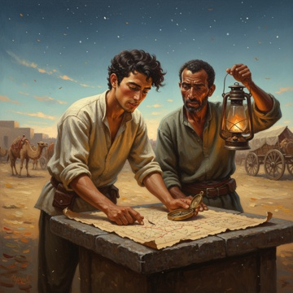 | C:\Users\User\Desktop\DN-main\DN-experiment-2.0\theme_018_game_1776419881_ts9erz\game_1776419881_ts9erz_002.png | 我将星图平铺在院子里的石桌上，借着微弱的晨光仔细端详着这张传承了三代的羊皮地图。父亲在一旁默默地点亮了煤油灯，橘黄色的光芒洒在古老的图纸上，那些用阿拉伯文和古维吾尔文标注的符号瞬间变得清晰起来。 | 我将星图平铺在院子里的石桌上，借着微弱的晨光仔细端详着这张传承了三代的羊皮地图。父亲在一旁默默地点亮了煤油灯，橘黄色的光芒洒在古老的图纸上，那些用阿拉伯文和古维吾尔文标注的符号瞬间变得清晰起来。 "这里……"我用手指轻抚着星图上一条用红色墨水标记的路线，"祖父曾经说过，这条路通向'月牙泉商站'，但我从来没有走过。" 父亲凑过来看，眼中闪过一丝惊讶："那是你曾祖父时代的路线，已经有七十多年没人走过了。当年那条路因为一场大沙暴被掩埋，后来大家都改走北边的安全路线。" 我继续研究着星图，发现在月牙泉商站的标记旁边，有一个用金色颜料绘制的小太阳符号，下面还有几行模糊的小字。我凑近仔细辨认，隐约能看出"天山雪莲"、"波斯地毯"这样的词汇。 "父亲，您看这些标记。"我指着那些金色符号，"这些商品在现在的市场上依然很有价值，特别是天山雪莲，我听说城里的药材商一直在寻找优质货源。" 父亲沉思片刻，从怀中掏出一个小小的铜制罗盘："这是你曾祖父留下的，配合星图使用。如果那条古路真的还存在……"他的声音中带着一丝希望，但更多的是担忧，"但是艾力江，七十年了，沙漠变化很大，而且我们现在的人手和装备……" 远处传来骆驼的低鸣声，仿佛在回应着我们的讨论。我看着手中的罗盘，感受着它沉甸甸的重量，这不仅仅是一件工具，更是家族历史的见证。 | 主角及当前段落中出现的关键人物。参考要求：阿不都热依木-配角1 standing on the right side of the stone table；leaning slightly forward to look at the star map, eyes showing faint surprise and worry；holding a lit kerosene lamp in his hand, the light casting warm orange glow on the table | 油灯 | 我将星图平铺在院子里的石桌上，借着微弱的晨光仔细端详着这张传承了三代的羊皮地图。父亲在一旁默默地点亮了煤油灯，橘黄色的光芒洒在古老的图纸上，那些用阿拉伯文和古维吾尔文标注的符号瞬间变得清晰起来。 场景要求：caravan yard at desert edge in early dawn；rough stone table placed in the center of the yard；eastern sky showing faint fish-belly white, residual stars still twinkling on deep blue sky 动作/构图要求：protagonist positioned on left half of the frame；阿不都热依木-配角1 positioned on right half of the frame；stone table with star map as central visual element | 如无特别说明，只评价本行图片与当前场景/剧情段落是否一致。 | 否
IMG_0048 | 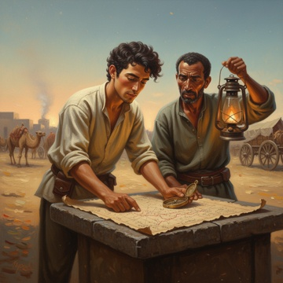 | C:\Users\User\Desktop\DN-main\DN-experiment-2.0\theme_018_game_1776419881_ts9erz\game_1776419881_ts9erz_003.png | 我深吸一口气，将手中的铜制罗盘轻轻放在星图旁边，看着父亲眼中的担忧和期待。"父亲，我知道这很冒险，但是我们不能只凭想象来判断这条路的价值。"我指着星图上的红色路线，声音中带着坚定，"既然祖父的记录显示这里曾经有丰富的货源，我们就应该实地去看看。" | 我深吸一口气，将手中的铜制罗盘轻轻放在星图旁边，看着父亲眼中的担忧和期待。"父亲，我知道这很冒险，但是我们不能只凭想象来判断这条路的价值。"我指着星图上的红色路线，声音中带着坚定，"既然祖父的记录显示这里曾经有丰富的货源，我们就应该实地去看看。" 父亲沉默了很久，目光在星图和我的脸上来回游移。院子里的煤油灯火苗轻微摇曳，在他饱经风霜的面庞上投下深深的阴影。"艾力江，你要明白，七十年的时间足以改变很多东西。沙暴、地震、河流改道……"他的声音有些沙哑，"而且我们现在的骆驼只有八头，人手也不够。" "那我们就先组织一个小规模的探路队。"我站起身来，在院子里踱步，思路逐渐清晰，"不需要携带大量货物，只带必需的补给和测量工具。如果路线确实可行，我们再考虑正式的贸易行动。" 父亲拿起那个古老的罗盘，仔细端详着上面精致的刻度和阿拉伯数字。"这个想法……倒不是完全不可行。"他缓缓说道，"但是我们需要找到合适的向导，还要准备足够的水和食物。最重要的是，我们必须选择合适的季节出发。" 远处传来妻子准备早餐的声音，炊烟袅袅升起，与即将到来的朝阳形成了温暖的画面。我感到一种久违的希望在心中燃起，这或许真的是拯救家族商队的机会。 | 主角及当前段落中出现的关键人物。参考要求：父亲-配角1 sitting at the right side of the stone table, holding the brass compass in his calloused hand, wearing worn traditional Central Asian ethnic robe, weathered face with deep wrinkles, expression mixing worry and faint expectation | 油灯 | 我深吸一口气，将手中的铜制罗盘轻轻放在星图旁边，看着父亲眼中的担忧和期待。"父亲，我知道这很冒险，但是我们不能只凭想象来判断这条路的价值。"我指着星图上的红色路线，声音中带着坚定，"既然祖父的记录显示这里曾经有丰富的货源，我们就应该实地去看看。" 场景要求：stone table in the courtyard of Central Asian caravan family residence；sheepskin star map spread flat on the stone table surface；brass inherited compass placed beside the star map 动作/构图要求：protagonist positioned on left half of the frame；父亲-配角1 positioned on right half of the frame；stone table with star map and compass as the central focal point between the two characters | 如无特别说明，只评价本行图片与当前场景/剧情段落是否一致。 | 否
IMG_0049 | 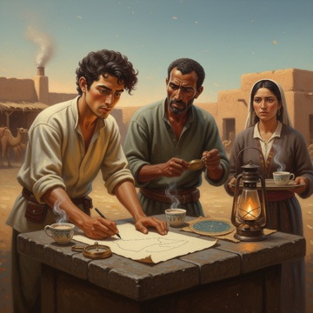 | C:\Users\User\Desktop\DN-main\DN-experiment-2.0\theme_018_game_1776419881_ts9erz\game_1776419881_ts9erz_004.png | 我立即从院子里的储物箱中取出几张空白纸和一支炭笔，在石桌上摊开。"既然决定了，我们就不能拖延。"我一边说着，一边开始在纸上画出粗略的路线图，"首先，我们需要确定探路队的规模和人员配置。" | 我立即从院子里的储物箱中取出几张空白纸和一支炭笔，在石桌上摊开。"既然决定了，我们就不能拖延。"我一边说着，一边开始在纸上画出粗略的路线图，"首先，我们需要确定探路队的规模和人员配置。" 父亲放下手中的罗盘，走到我身边观看。"按照祖父的记录，这条路线全程大约需要十二天，但考虑到现在的地形可能有变化，我们应该准备十五天的补给。"他指着星图上的几个关键点，"这里、这里，还有这里，都是必须经过的水源点。如果这些地方干涸了……" "那我们就必须多带水。"我在纸上快速记录着，"三个人，十五天，每人每天至少需要四升水，再加上骆驼的用水……"我停下笔，计算着，"我们至少需要四头骆驼专门驮水。" 父亲皱起眉头。"这样的话，我们只能带两头骆驼载其他物资。帐篷、食物、测量工具、应急药品……"他在纸上列出清单，"还有最重要的，我们需要一个熟悉沙漠的向导。" 晨光渐亮，妻子从厨房里走出来，手中端着热腾腾的奶茶。"你们这么早就在讨论什么？"她好奇地问道，看到桌上的纸张和星图，表情变得严肃起来。 "我们在制定探路计划。"我接过奶茶，温暖的液体让我的思路更加清晰，"萨拉，你觉得老穆罕默德愿意和我们一起去吗？他是我们认识的最有经验的向导。" 父亲点点头。"穆罕默德确实是个好选择，但他已经六十多岁了，这样的长途跋涉对他来说可能太辛苦。"他沉思片刻，"不过他的儿子阿卜杜拉也很有经验，而且年轻力壮。" 我在纸上继续完善着物资清单：干肉、干果、面粉、茶叶、盐、糖、医疗用品、修理工具、备用绳索、防风镜、厚毯子……每一项都关系到探路队的安全。远处传来骆驼的低鸣声，提醒着我们这次行动的现实性。 | 主角及当前段落中出现的关键人物。参考要求：父亲-配角1 standing on the opposite side of the stone table, weathered middle-aged man wearing traditional Central Asian clothing, holding an old copper compass, frowning and looking at the route draft on the paper；萨拉-配角2 standing on the right side of the frame, wearing traditional Central Asian women's clothing, holding a tray with steaming milk tea, expression serious with concern | 当前段落中推动剧情的关键物体；若画面缺失核心物体，请降分。 | 我立即从院子里的储物箱中取出几张空白纸和一支炭笔，在石桌上摊开。"既然决定了，我们就不能拖延。"我一边说着，一边开始在纸上画出粗略的路线图，"首先，我们需要确定探路队的规模和人员配置。" 场景要求：traditional Central Asian residential courtyard with adobe walls；stone table spread with blank paper, sheepskin star map, old copper compass and kerosene lamp；camel shed in the distance with faint camel silhouettes 动作/构图要求：protagonist positioned slightly left of frame center；父亲-配角1 positioned on the left opposite side of the stone table；萨拉-配角2 positioned on the right side of the frame | 如无特别说明，只评价本行图片与当前场景/剧情段落是否一致。 | 否
IMG_0050 | 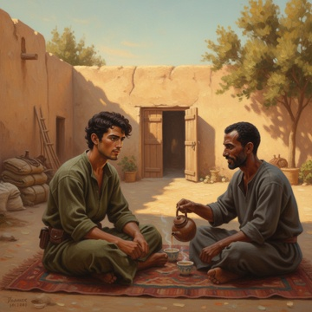 | C:\Users\User\Desktop\DN-main\DN-experiment-2.0\theme_018_game_1776419881_ts9erz\game_1776419881_ts9erz_005.png | 我放下手中的炭笔，看着桌上已经初具雏形的计划。"既然这样，我现在就去找阿卜杜拉。"我站起身，将纸张小心地折叠起来，"早一天确定向导，我们就能早一天开始准备。" | 我放下手中的炭笔，看着桌上已经初具雏形的计划。"既然这样，我现在就去找阿卜杜拉。"我站起身，将纸张小心地折叠起来，"早一天确定向导，我们就能早一天开始准备。" 父亲点点头，"阿卜杜拉住在市场附近的那条小巷里，你应该知道地方。记住，要详细告诉他我们的路线和时间安排，让他有充分的准备时间。" 妻子萨拉担忧地看着我，"这么早去会不会打扰到他们？" "不会的，阿卜杜拉一家都起得很早。"我整理着长袍，将星图卷轴和计划纸张都收好，"而且这种事情越早商量越好，给彼此都留出考虑的时间。" 我快步走出院子，晨光中的街道还很安静，只有几个早起的商贩在准备开店。阿卜杜拉家住在距离我们家大约十分钟路程的地方，那是一个传统的庭院式住宅，门前种着几棵枣树。 当我敲响木门时，很快就听到了脚步声。门开了，阿卜杜拉探出头来，看到是我时露出了惊讶的表情。"艾力江？这么早有什么事吗？"他是个三十出头的男人，皮肤被沙漠的阳光晒得黝黑，眼神机警而友善。 "阿卜杜拉，我有个重要的事情想和你商量。"我直接说道，"关于一次沙漠探路任务，我们需要一个有经验的向导。" 他的眼神立刻变得认真起来，"进来说吧，我刚煮好茶。"他让开门，引我走进院子。院子里收拾得很整洁，角落里堆放着一些骆驼用的装备和补给袋。 我们在院子中央的毯子上坐下，阿卜杜拉为我倒了一杯热茶。"说说看，是什么样的探路任务？"他问道，语气中带着职业的谨慎。 | 主角及当前段落中出现的关键人物。参考要求：阿卜杜拉-配角1 sitting cross-legged opposite the protagonist at the right side of frame；阿卜杜拉-配角1 is 30s male with dark tanned skin from long-time desert sun exposure；阿卜杜拉-配角1 wears simple loose linen robe, eyes alert and friendly | 木门 | 我放下手中的炭笔，看着桌上已经初具雏形的计划。"既然这样，我现在就去找阿卜杜拉。"我站起身，将纸张小心地折叠起来，"早一天确定向导，我们就能早一天开始准备。" 场景要求：traditional Central Asian courtyard with earthen mud brick walls；date trees planted near the courtyard entrance；camel riding gear and canvas supply bags stacked at the yard corner 动作/构图要求：protagonist positioned slightly left of frame center；阿卜杜拉-配角1 positioned on right side of frame；wool blanket with teapot and cups as the central foreground element | 如无特别说明，只评价本行图片与当前场景/剧情段落是否一致。 | 否

